4월
 |  |  |  |  |  |  |  |  |  |  |  |  |  |  |  |  |  |  |  |  |  |  |  |  | sewage | 15N | 18O |  | manure | 15N | 18O |  | fertilizer | 15N | 18O |  | rain | 15N | 18O |  | soil | 15N | 18O
 |  |  |  |  |  |  |  |  |  |  |  |  |  |  |  |  |  |  |  |  |  |  |  |  | mean | 13.36 | 1.96 |  | mean | 19.79 | 5.30 |  | mean | 0.87 | 14.39 |  | mean | 1.71 | 45.81 |  | mean | 1.82 | 7.29
 |  |  |  |  |  |  |  |  |  |  |  |  |  |  |  |  |  |  |  |  |  |  |  |  | sd | 1.91 | 2.69 |  | sd | 3.26 | 4.03 |  | sd | 0.33 | 5.18 |  | sd | 1.56 | 5.73 |  | sd | 1.19 | 1.89

2024년 조사연구사업 4월 |  |  |  |  |  |  |  |  |  |  |  |  |  |  |  |  |  |  |  |  |  |  |  |  | 분별작용 고려 안함
 |  |  |  |  |  |  |  |  |  |  |  |  |  |  |  |  |  |  |  |  |  |  |  |  |  |  |  |  |  |  |  | run="normal" |  | 모델 수렴도 확보
No | 하천명 | 지류명 | 조사지점 | 채수일시 |  | 현장측정결과 |  |  |  |  | 수질항목 분석결과 |  |  |  |  |  |  |  |  |  |  |  |  | Memo | Result_EMMTE (%) |  |  |  |  | 100 |  | Result_MixSIAR (%) |  |  |  |  | 100 |  | Result_ML Ensemble (%) |  |  |  |  | 100 | Result_AI Ensemble (%) |  |  |  |  | 100
 |  |  |  | 채수일 | 채수시각 | 날씨 | 수온 | pH | DO | EC | DTN | DON | NH4-N | NO3-N | NO2-N | DOC | DTP | PO4-P | Cl- | 15N | 18O | B | 11B |  | sewage | manure | fertilizer | rain | soil | TOTAL |  | sewage | manure | fertilizer | rain | soil | TOTAL |  | sewage | manure | fertilizer | rain | soil | TOTAL | sewage | manure | fertilizer | rain | soil | TOTAL
1 | 광주천 | 광주천 | 용산교 | 2024-04-12 | 9:45:00 | 맑음 | 13.40 | 7.66 | 11.37 | 200.10 | 1.56 |  | 0.03 | 1.53 | n.a | 1.20 | 0.02 | 0.02 | 21.93 | 6.79 | 2.90 | n/a | 6.81 |  |  |  |  |  |  | 0.00 |  | 42.80 | 11.00 | 8.60 | 1.10 | 36.50 | 100.00 |  | 37.99 | 15.39 | 19.00 | 2.71 | 24.91 | 100.00 | 36.93 | 11.10 | 17.88 | 1.78 | 32.31 | 100.00
2 | 광주천 | 광주천 | 제2광천교 | 2024-04-12 | 10:30:00 | 맑음 | 17.90 | 7.63 | 10.66 | 381.00 | 5.13 |  | 0.82 | 3.81 | 0.76 | 3.40 | 0.04 | 0.03 | 48.55 | 10.94 | 0.19 | 91.90 | 11.53 |  |  |  |  |  |  | 0.00 |  | 58.40 | 12.90 | 6.60 | 0.90 | 21.20 | 100.00 |  | 55.89 | 20.25 | 6.69 | 2.64 | 14.53 | 100.00 | 58.42 | 17.57 | 8.33 | 1.13 | 14.55 | 100.00
3 | 광주천 | 광주천 | 유촌교 | 2024-04-12 | 10:50:00 | 맑음 | 19.10 | 7.58 | 9.67 | 357.00 | 4.35 |  | 0.90 | 2.98 | 0.57 | 3.50 | 0.08 | 0.07 | 42.67 | 10.09 | 1.50 | 25.30 | 11.84 |  |  |  |  |  |  | 0.00 |  | 53.00 | 12.50 | 7.50 | 1.00 | 26.00 | 100.00 |  | 51.81 | 19.44 | 9.11 | 2.33 | 17.31 | 100.00 | 52.99 | 17.20 | 10.34 | 1.49 | 17.98 | 100.00
4 | 광주천 | 광주천 | 치평교 | 2024-04-12 | 11:10:00 | 맑음 | 20.40 | 7.35 | 9.00 | 348.00 | 3.90 |  | 0.78 | 2.65 | 0.51 | 3.50 | 0.06 | 0.05 | 41.23 | 10.63 | 2.19 | 19.90 | 12.30 |  |  |  |  |  |  | 0.00 |  | 53.00 | 13.90 | 7.30 | 1.10 | 24.70 | 100.00 |  | 49.93 | 24.51 | 8.25 | 2.22 | 15.09 | 100.00 | 51.73 | 20.04 | 10.10 | 1.81 | 16.32 | 100.00
5 | 장성천 | 장성천 | 해등교 | 2024-04-12 | 15:00:00 | 맑음 | 23.30 | 8.59 | 9.51 | 167.40 | 1.53 |  | 0.03 | 1.36 | n.a | 2.50 | 0.03 | 0.01 | 13.47 | 5.58 | 6.49 | 8.20 | 15.39 |  |  |  |  |  |  | 0.00 |  | 28.10 | 8.50 | 12.60 | 1.40 | 49.40 | 100.00 |  | 21.74 | 11.68 | 26.49 | 3.47 | 36.62 | 100.00 | 22.78 | 10.39 | 23.97 | 3.44 | 39.42 | 100.00
6 | 장성천 | 장성천 | 장성교 | 2024-04-12 | 15:20:00 | 맑음 | 20.50 | 7.61 | 10.02 | 279.00 | 2.89 |  | 0.13 | 2.36 | 0.04 | 3.80 | 0.14 | 0.13 | 24.61 | 6.75 | 7.60 | 14.70 | 11.91 |  |  |  |  |  |  | 0.00 |  | 31.80 | 10.20 | 11.80 | 1.50 | 44.70 | 100.00 |  | 23.12 | 14.31 | 23.59 | 4.22 | 34.76 | 100.00 | 25.99 | 14.15 | 21.96 | 4.67 | 33.23 | 100.00
7 | 장성천 | 장성천 | 구석현교 | 2024-04-11 | 15:20:00 | 맑음 | 17.5 | 7.4 | 9.9 | 267 | 3.02 |  | 0.19 | 2.44 | 0.08 | 4.30 | 0.25 | 0.25 | 21.66 | 8.21 | 5.56 | 19.20 | 10.01 |  |  |  |  |  |  | 0.00 |  | 39.80 | 11.70 | 9.80 | 1.30 | 37.40 | 100.00 |  | 32.68 | 23.79 | 17.21 | 2.89 | 23.43 | 100.00 | 35.88 | 16.87 | 16.98 | 3.31 | 26.96 | 100.00
8 | 장성천 | 감정천 | 복암제(새마을교) | 2024-04-11 | 15:40:00 | 맑음 | 15.2 | 7.2 | 8.6 | 447 | 10.59 |  | 7.58 | 0.98 | 0.09 | 13.80 | 4.49 | 4.45 | 28.87 | 1.58 | -0.43 | 29.50 | 10.35 |  |  |  |  |  |  | 0.00 |  | 15.80 | 4.50 | 14.80 | 0.80 | 64.10 | 100.00 |  | 15.13 | 11.48 | 27.30 | 4.08 | 42.01 | 100.00 | 7.31 | 1.68 | 26.30 | 0.60 | 64.11 | 100.00
9 | 장성천 | 감정천 | 학산교 | 2024-04-11 | 15:25:00 | 맑음 | 17.6 | 8.1 | 12.5 | 306 | 5.15 |  | 0.44 | 3.81 | 0.37 | 8.30 | 1.30 | 1.29 | 22.83 | 12.48 | 2.62 | n/a | 12.08 |  |  |  |  |  |  | 0.00 |  | 56.30 | 17.00 | 6.00 | 1.00 | 19.70 | 100.00 |  | 46.40 | 33.24 | 6.41 | 3.01 | 10.94 | 100.00 | 49.27 | 27.90 | 8.76 | 2.32 | 11.75 | 100.00
10 | 지석천 | 지석천 | 지석교 | 2024-04-12 | 13:25:00 | 맑음 | 20.1 | 9.4 | 13.8 | 160 | 1.54 |  | 0.06 | 1.35 | n.a | 2.40 | 0.02 | 0.01 | 10.19 | 8.51 | 8.32 | 8.70 | 13.33 |  |  |  |  |  |  | 0.00 |  | 38.50 | 12.70 | 10.30 | 1.80 | 36.70 | 100.00 |  | 28.78 | 25.48 | 17.81 | 5.67 | 22.26 | 100.00 | 29.58 | 20.57 | 18.46 | 6.14 | 25.25 | 100.00
11 | 지석천 | 지석천 | 덕례교 인근 | 2024-04-12 | 14:30:00 | 맑음 | 18.8 | 7.9 | 10.2 | 193 | 2.17 |  | 0.02 | 2.07 | n.a | 2.00 | 0.05 | 0.04 | 12.83 | 8.24 | 6.51 | 11.60 | 13.55 |  |  |  |  |  |  | 0.00 |  | 38.60 | 12.00 | 10.30 | 1.50 | 37.60 | 100.00 |  | 26.67 | 24.58 | 15.41 | 3.23 | 30.11 | 100.00 | 33.30 | 17.88 | 17.70 | 4.08 | 27.04 | 100.00
12 | 지석천 | 지석천 | 신가교 | 2024-04-12 | 14:40:00 | 맑음 | 20.6 | 8.5 | 11.2 | 200 | 2.48 |  | 0.04 | 2.35 | n.a | 2.10 | 0.05 | 0.05 | 14.25 | 8.62 | 5.83 | 11.20 | 14.54 |  |  |  |  |  |  | 0.00 |  | 41.40 | 12.40 | 9.70 | 1.40 | 35.10 | 100.00 |  | 32.34 | 23.87 | 13.90 | 3.22 | 26.67 | 100.00 | 36.16 | 18.35 | 16.37 | 3.63 | 25.49 | 100.00
13 | 지석천 | 구치천 | 상류(새마을교) | 2024-04-12 | 14:15:00 | 맑음 | 20.0 | 7.9 | 10.9 | 264 | 3.73 |  | 0.25 | 3.37 | 0.07 | 2.20 | 0.11 | 0.11 | 20.96 | 9.13 | 4.09 | 9.30 | 15.70 |  |  |  |  |  |  | 0.00 |  | 45.90 | 12.40 | 8.90 | 1.20 | 31.60 | 100.00 |  | 46.90 | 20.64 | 10.28 | 3.95 | 18.23 | 100.00 | 42.61 | 17.88 | 13.98 | 2.57 | 22.96 | 100.00
14 | 지석천 | 대촌천 | 새마을교 | 2024-04-12 | 14:05:00 | 맑음 | 21.3 | 7.6 | 10.2 | 330 | 3.22 |  | 0.49 | 2.41 | 0.20 | 2.80 | 0.07 | 0.07 | 37.78 | 8.94 | 4.27 | 16.50 | 12.61 |  |  |  |  |  |  | 0.00 |  | 44.70 | 12.30 | 8.90 | 1.40 | 32.70 | 100.00 |  | 46.32 | 19.28 | 11.26 | 3.33 | 19.81 | 100.00 | 41.57 | 17.54 | 14.48 | 2.63 | 23.78 | 100.00
15 | 지석천 | 구치천 | 새마을교 | 2024-04-12 | 14:00:00 | 맑음 | 19.2 | 8.2 | 10.4 | 265 | 3.00 |  | 0.08 | 2.86 | 0.00 | 2.40 | 0.07 | 0.07 | 20.98 | 10.39 | 5.64 | 12.40 | 16.47 |  |  |  |  |  |  | 0.00 |  | 48.40 | 14.80 | 8.10 | 1.30 | 27.40 | 100.00 |  | 41.34 | 24.93 | 14.51 | 3.36 | 15.86 | 100.00 | 39.75 | 25.31 | 13.04 | 4.05 | 17.85 | 100.00
16 | 영산천 | 영산천 | 연포교 | 2024-04-12 | 14:35:00 | 맑음 | 16.7 | 7.7 | 9.7 | 280 | 4.04 |  | 0.12 | 3.64 | 0.07 | 3.70 | 0.08 | 0.07 | 20.66 | 7.92 | 4.59 | 12.10 | 13.01 |  |  |  |  |  |  | 0.00 |  | 39.70 | 11.20 | 9.90 | 1.30 | 37.90 | 100.00 |  | 30.50 | 21.90 | 23.35 | 2.84 | 21.41 | 100.00 | 37.64 | 15.22 | 16.76 | 2.65 | 27.73 | 100.00
17 | 영산천 | 영산천 | 신천교 | 2024-04-11 | 13:30:00 | 맑음 | 20.0 | 7.6 | 9.9 | 372 | 4.71 |  | 0.13 | 4.39 | 0.06 | 3.70 | 0.08 | 0.08 | 42.09 | 11.24 | 5.97 | 17.30 | 11.33 |  |  |  |  |  |  | 0.00 |  | 49.60 | 16.70 | 7.60 | 1.40 | 24.70 | 100.00 |  | 37.51 | 33.25 | 9.68 | 4.34 | 15.22 | 100.00 | 39.39 | 28.92 | 12.10 | 4.50 | 15.09 | 100.00
18 | 영산천 | 영산천 | 영산강자전거길 | 2024-04-11 | 15:05:00 | 맑음 | 18.4 | 7.2 | 8.8 | 393 | 5.10 |  | 0.37 | 4.44 | 0.15 | 4.00 | 0.06 | 0.05 | 46.20 | 11.50 | 5.45 | 19.10 | 11.44 |  |  |  |  |  |  | 0.00 |  | 51.10 | 16.90 | 7.20 | 1.30 | 23.50 | 100.00 |  | 45.40 | 28.20 | 9.75 | 3.94 | 12.71 | 100.00 | 40.92 | 29.15 | 11.46 | 4.10 | 14.37 | 100.00
19 | 영산천 | 월산천 | 죽촌교 | 2024-04-11 | 13:35:00 | 맑음 | 20.4 | 7.2 | 9.9 | 427 | 4.47 |  | 0.27 | 3.91 | 0.08 | 3.90 | 0.02 | 0.01 | 64.49 | 12.27 | 6.11 | 20.20 | 10.40 |  |  |  |  |  |  | 0.00 |  | 52.00 | 18.30 | 7.00 | 1.30 | 21.40 | 100.00 |  | 29.63 | 44.11 | 11.31 | 3.44 | 11.51 | 100.00 | 38.32 | 32.91 | 11.15 | 4.78 | 12.84 | 100.00
20 | 영산천 | 월산천 | 춘정교 | 2024-04-11 | 13:45:00 | 맑음 | 17.7 | 8.5 | 13.2 | 488 | 5.17 |  | 0.06 | 4.97 | 0.13 | 2.90 | 0.05 | 0.02 | 53.24 | 10.25 | 7.37 | 23.40 | 10.85 |  |  |  |  |  |  | 0.00 |  | 45.50 | 15.30 | 8.60 | 1.50 | 29.10 | 100.00 |  | 32.96 | 29.69 | 13.46 | 4.10 | 19.79 | 100.00 | 34.75 | 27.00 | 14.40 | 5.76 | 18.09 | 100.00
21 | 만봉천 | 만봉천 | 만봉1교 | 2024-04-11 | 10:35:00 | 맑음 | 14.7 | 7.6 | 10.1 | 195 | 1.58 |  | 0.04 | 1.50 | n.a | 1.70 | 0.01 | 0.00 | 11.16 | 4.84 | 5.72 | 8.70 | 14.99 |  |  |  |  |  |  | 0.00 |  | 25.80 | 7.60 | 12.40 | 1.20 | 53.00 | 100.00 |  | 17.89 | 15.61 | 28.05 | 3.10 | 35.35 | 100.00 | 18.85 | 8.02 | 25.39 | 2.82 | 44.92 | 100.00
22 | 만봉천 | 만봉천 | 송죽교 | 2024-04-11 | 11:05:00 | 맑음 | 17.3 | 7.3 | 9.5 | 232 | 1.99 |  | 0.04 | 1.84 | n.a | 2.70 | 0.05 | 0.05 | 17.23 | 7.46 | 3.75 | 11.30 | 13.04 |  |  |  |  |  |  | 0.00 |  | 39.50 | 10.30 | 10.00 | 1.10 | 39.10 | 100.00 |  | 32.71 | 20.75 | 12.73 | 2.92 | 30.89 | 100.00 | 37.92 | 13.31 | 17.11 | 2.18 | 29.48 | 100.00
23 | 만봉천 | 만봉천 | 새마을교 | 2024-04-11 | 11:25:00 | 맑음 | 17.8 | 7.5 | 10.7 | 237 | 2.11 |  | 0.06 | 1.94 | n.a | 2.80 | 0.05 | 0.04 | 18.68 | 7.95 | 4.35 | 12.10 | 13.07 |  |  |  |  |  |  | 0.00 |  | 40.00 | 11.30 | 9.90 | 1.20 | 37.60 | 100.00 |  | 33.56 | 21.44 | 20.40 | 2.89 | 21.71 | 100.00 | 38.42 | 15.08 | 16.48 | 2.52 | 27.50 | 100.00
24 | 만봉천 | 만봉천 | 양곡교 | 2024-04-11 | 11:45:00 | 맑음 | 16.9 | 7.3 | 8.8 | 248 | 2.17 |  | 0.07 | 1.96 | n.a | 2.70 | 0.04 | 0.03 | 18.95 | 8.21 | 4.57 | 13.40 | 12.93 |  |  |  |  |  |  | 0.00 |  | 41.40 | 11.60 | 9.60 | 1.20 | 36.20 | 100.00 |  | 34.35 | 22.28 | 20.93 | 2.72 | 19.72 | 100.00 | 38.70 | 15.94 | 16.13 | 2.67 | 26.56 | 100.00

 |  |  |  |  |  |  |  |  |  |  |  |  |  |  |  |  |  |  |  |  |  |  |  |  |  |  |  | MixSIAR(베이지안 확률통계 이론 기반) : 자연적 변동성 반영(STD 포함)
No | 하천명 | 지류명 | 조사지점 | 채수일시 |  | 현장측정결과 |  |  |  |  | 수질항목 분석결과 |  |  |  |  |  |  |  |  |  |  |  |  | Memo | Result_MixSIAR (%) |  |  |  |  | 100 |  | Result_MixSIAR (STD)
 |  |  |  | 채수일 | 채수시각 | 날씨 | 수온 | pH | DO | EC | DTN | DON | NH4-N | NO3-N | NO2-N | DOC | DTP | PO4-P | Cl- | 15N | 18O | B | 11B |  | sewage | manure | fertilizer | rain | soil | TOTAL |  | sewage | manure | fertilizer | rain | soil
1 | 광주천 | 광주천 | 용산교 | 2024-04-12 | 9:45:00 | 맑음 | 13.40 | 7.66 | 11.37 | 200.10 | 1.56 |  | 0.03 | 1.53 | n.a | 1.20 | 0.02 | 0.02 | 21.93 | 6.79 | 2.90 | n/a | 6.81 |  | 42.80 | 11.00 | 8.60 | 1.10 | 36.50 | 100.00 |  | 0.119 | 0.064 | 0.074 | 0.012 | 0.116
2 | 광주천 | 광주천 | 제2광천교 | 2024-04-12 | 10:30:00 | 맑음 | 17.90 | 7.63 | 10.66 | 381.00 | 5.13 |  | 0.82 | 3.81 | 0.76 | 3.40 | 0.04 | 0.03 | 48.55 | 10.94 | 0.19 | 91.90 | 11.53 |  | 58.40 | 12.90 | 6.60 | 0.90 | 21.20 | 100.00 |  | 0.214 | 0.139 | 0.077 | 0.014 | 0.141
3 | 광주천 | 광주천 | 유촌교 | 2024-04-12 | 10:50:00 | 맑음 | 19.10 | 7.58 | 9.67 | 357.00 | 4.35 |  | 0.90 | 2.98 | 0.57 | 3.50 | 0.08 | 0.07 | 42.67 | 10.09 | 1.50 | 25.30 | 11.84 |  | 53.00 | 12.50 | 7.50 | 1.00 | 26.00 | 100.00 |  | 0.213 | 0.127 | 0.085 | 0.017 | 0.161
4 | 광주천 | 광주천 | 치평교 | 2024-04-12 | 11:10:00 | 맑음 | 20.40 | 7.35 | 9.00 | 348.00 | 3.90 |  | 0.78 | 2.65 | 0.51 | 3.50 | 0.06 | 0.05 | 41.23 | 10.63 | 2.19 | 19.90 | 12.30 |  | 53.00 | 13.90 | 7.30 | 1.10 | 24.70 | 100.00 |  | 0.211 | 0.134 | 0.082 | 0.017 | 0.150
5 | 장성천 | 장성천 | 해등교 | 2024-04-12 | 15:00:00 | 맑음 | 23.30 | 8.59 | 9.51 | 167.40 | 1.53 |  | 0.03 | 1.36 | n.a | 2.50 | 0.03 | 0.01 | 13.47 | 5.58 | 6.49 | 8.20 | 15.39 |  | 28.10 | 8.50 | 12.60 | 1.40 | 49.40 | 100.00 |  | 0.164 | 0.077 | 0.149 | 0.024 | 0.210
6 | 장성천 | 장성천 | 장성교 | 2024-04-12 | 15:20:00 | 맑음 | 20.50 | 7.61 | 10.02 | 279.00 | 2.89 |  | 0.13 | 2.36 | 0.04 | 3.80 | 0.14 | 0.13 | 24.61 | 6.75 | 7.60 | 14.70 | 11.91 |  | 31.80 | 10.20 | 11.80 | 1.50 | 44.70 | 100.00 |  | 0.177 | 0.090 | 0.135 | 0.026 | 0.207
7 | 장성천 | 장성천 | 구석현교 | 2024-04-11 | 15:20:00 | 맑음 | 17.5 | 7.4 | 9.9 | 267 | 3.02 |  | 0.19 | 2.44 | 0.08 | 4.30 | 0.25 | 0.25 | 21.66 | 8.21 | 5.56 | 19.20 | 10.01 |  | 39.80 | 11.70 | 9.80 | 1.30 | 37.40 | 100.00 |  | 0.196 | 0.106 | 0.110 | 0.022 | 0.189
8 | 장성천 | 감정천 | 복암제(새마을교) | 2024-04-11 | 15:40:00 | 맑음 | 15.2 | 7.2 | 8.6 | 447 | 10.59 |  | 7.58 | 0.98 | 0.09 | 13.80 | 4.49 | 4.45 | 28.87 | 1.58 | -0.43 | 29.50 | 10.35 |  | 15.80 | 4.50 | 14.80 | 0.80 | 64.10 | 100.00 |  | 0.153 | 0.043 | 0.234 | 0.023 | 0.267
9 | 장성천 | 감정천 | 학산교 | 2024-04-11 | 15:25:00 | 맑음 | 17.6 | 8.1 | 12.5 | 306 | 5.15 |  | 0.44 | 3.81 | 0.37 | 8.30 | 1.30 | 1.29 | 22.83 | 12.48 | 2.62 | n/a | 12.08 |  | 56.30 | 17.00 | 6.00 | 1.00 | 19.70 | 100.00 |  | 0.228 | 0.166 | 0.065 | 0.017 | 0.128
10 | 지석천 | 지석천 | 지석교 | 2024-04-12 | 13:25:00 | 맑음 | 20.1 | 9.4 | 13.8 | 160 | 1.54 |  | 0.06 | 1.35 | n.a | 2.40 | 0.02 | 0.01 | 10.19 | 8.51 | 8.32 | 8.70 | 13.33 |  | 38.50 | 12.70 | 10.30 | 1.80 | 36.70 | 100.00 |  | 0.195 | 0.113 | 0.113 | 0.031 | 0.188
11 | 지석천 | 지석천 | 덕례교 인근 | 2024-04-12 | 14:30:00 | 맑음 | 18.8 | 7.9 | 10.2 | 193 | 2.17 |  | 0.02 | 2.07 | n.a | 2.00 | 0.05 | 0.04 | 12.83 | 8.24 | 6.51 | 11.60 | 13.55 |  | 38.60 | 12.00 | 10.30 | 1.50 | 37.60 | 100.00 |  | 0.191 | 0.106 | 0.113 | 0.025 | 0.189
12 | 지석천 | 지석천 | 신가교 | 2024-04-12 | 14:40:00 | 맑음 | 20.6 | 8.5 | 11.2 | 200 | 2.48 |  | 0.04 | 2.35 | n.a | 2.10 | 0.05 | 0.05 | 14.25 | 8.62 | 5.83 | 11.20 | 14.54 |  | 41.40 | 12.40 | 9.70 | 1.40 | 35.10 | 100.00 |  | 0.204 | 0.111 | 0.108 | 0.021 | 0.190
13 | 지석천 | 구치천 | 상류(새마을교) | 2024-04-12 | 14:15:00 | 맑음 | 20.0 | 7.9 | 10.9 | 264 | 3.73 |  | 0.25 | 3.37 | 0.07 | 2.20 | 0.11 | 0.11 | 20.96 | 9.13 | 4.09 | 9.30 | 15.70 |  | 45.90 | 12.40 | 8.90 | 1.20 | 31.60 | 100.00 |  | 0.203 | 0.116 | 0.101 | 0.020 | 0.176
14 | 지석천 | 대촌천 | 새마을교 | 2024-04-12 | 14:05:00 | 맑음 | 21.3 | 7.6 | 10.2 | 330 | 3.22 |  | 0.49 | 2.41 | 0.20 | 2.80 | 0.07 | 0.07 | 37.78 | 8.94 | 4.27 | 16.50 | 12.61 |  | 44.70 | 12.30 | 8.90 | 1.40 | 32.70 | 100.00 |  | 0.201 | 0.115 | 0.099 | 0.022 | 0.176
15 | 지석천 | 구치천 | 새마을교 | 2024-04-12 | 14:00:00 | 맑음 | 19.2 | 8.2 | 10.4 | 265 | 3.00 |  | 0.08 | 2.86 | 0.00 | 2.40 | 0.07 | 0.07 | 20.98 | 10.39 | 5.64 | 12.40 | 16.47 |  | 48.40 | 14.80 | 8.10 | 1.30 | 27.40 | 100.00 |  | 0.210 | 0.131 | 0.088 | 0.023 | 0.161
16 | 영산천 | 영산천 | 연포교 | 2024-04-12 | 14:35:00 | 맑음 | 16.7 | 7.7 | 9.7 | 280 | 4.04 |  | 0.12 | 3.64 | 0.07 | 3.70 | 0.08 | 0.07 | 20.66 | 7.92 | 4.59 | 12.10 | 13.01 |  | 39.70 | 11.20 | 9.90 | 1.30 | 37.90 | 100.00 |  | 0.197 | 0.103 | 0.114 | 0.024 | 0.192
17 | 영산천 | 영산천 | 신천교 | 2024-04-11 | 13:30:00 | 맑음 | 20.0 | 7.6 | 9.9 | 372 | 4.71 |  | 0.13 | 4.39 | 0.06 | 3.70 | 0.08 | 0.08 | 42.09 | 11.24 | 5.97 | 17.30 | 11.33 |  | 49.60 | 16.70 | 7.60 | 1.40 | 24.70 | 100.00 |  | 0.218 | 0.148 | 0.081 | 0.023 | 0.148
18 | 영산천 | 영산천 | 영산강자전거길 | 2024-04-11 | 15:05:00 | 맑음 | 18.4 | 7.2 | 8.8 | 393 | 5.10 |  | 0.37 | 4.44 | 0.15 | 4.00 | 0.06 | 0.05 | 46.20 | 11.50 | 5.45 | 19.10 | 11.44 |  | 51.10 | 16.90 | 7.20 | 1.30 | 23.50 | 100.00 |  | 0.220 | 0.154 | 0.077 | 0.021 | 0.145
19 | 영산천 | 월산천 | 죽촌교 | 2024-04-11 | 13:35:00 | 맑음 | 20.4 | 7.2 | 9.9 | 427 | 4.47 |  | 0.27 | 3.91 | 0.08 | 3.90 | 0.02 | 0.01 | 64.49 | 12.27 | 6.11 | 20.20 | 10.40 |  | 52.00 | 18.30 | 7.00 | 1.30 | 21.40 | 100.00 |  | 0.227 | 0.166 | 0.073 | 0.021 | 0.136
20 | 영산천 | 월산천 | 춘정교 | 2024-04-11 | 13:45:00 | 맑음 | 17.7 | 8.5 | 13.2 | 488 | 5.17 |  | 0.06 | 4.97 | 0.13 | 2.90 | 0.05 | 0.02 | 53.24 | 10.25 | 7.37 | 23.40 | 10.85 |  | 45.50 | 15.30 | 8.60 | 1.50 | 29.10 | 100.00 |  | 0.213 | 0.137 | 0.092 | 0.025 | 0.166
21 | 만봉천 | 만봉천 | 만봉1교 | 2024-04-11 | 10:35:00 | 맑음 | 14.7 | 7.6 | 10.1 | 195 | 1.58 |  | 0.04 | 1.50 | n.a | 1.70 | 0.01 | 0.00 | 11.16 | 4.84 | 5.72 | 8.70 | 14.99 |  | 25.80 | 7.60 | 12.40 | 1.20 | 53.00 | 100.00 |  | 0.161 | 0.070 | 0.155 | 0.022 | 0.213
22 | 만봉천 | 만봉천 | 송죽교 | 2024-04-11 | 11:05:00 | 맑음 | 17.3 | 7.3 | 9.5 | 232 | 1.99 |  | 0.04 | 1.84 | n.a | 2.70 | 0.05 | 0.05 | 17.23 | 7.46 | 3.75 | 11.30 | 13.04 |  | 39.50 | 10.30 | 10.00 | 1.10 | 39.10 | 100.00 |  | 0.195 | 0.098 | 0.115 | 0.020 | 0.197
23 | 만봉천 | 만봉천 | 새마을교 | 2024-04-11 | 11:25:00 | 맑음 | 17.8 | 7.5 | 10.7 | 237 | 2.11 |  | 0.06 | 1.94 | n.a | 2.80 | 0.05 | 0.04 | 18.68 | 7.95 | 4.35 | 12.10 | 13.07 |  | 40.00 | 11.30 | 9.90 | 1.20 | 37.60 | 100.00 |  | 0.197 | 0.103 | 0.114 | 0.020 | 0.193
24 | 만봉천 | 만봉천 | 양곡교 | 2024-04-11 | 11:45:00 | 맑음 | 16.9 | 7.3 | 8.8 | 248 | 2.17 |  | 0.07 | 1.96 | n.a | 2.70 | 0.04 | 0.03 | 18.95 | 8.21 | 4.57 | 13.40 | 12.93 |  | 41.40 | 11.60 | 9.60 | 1.20 | 36.20 | 100.00 |  | 0.202 | 0.106 | 0.109 | 0.023 | 0.191

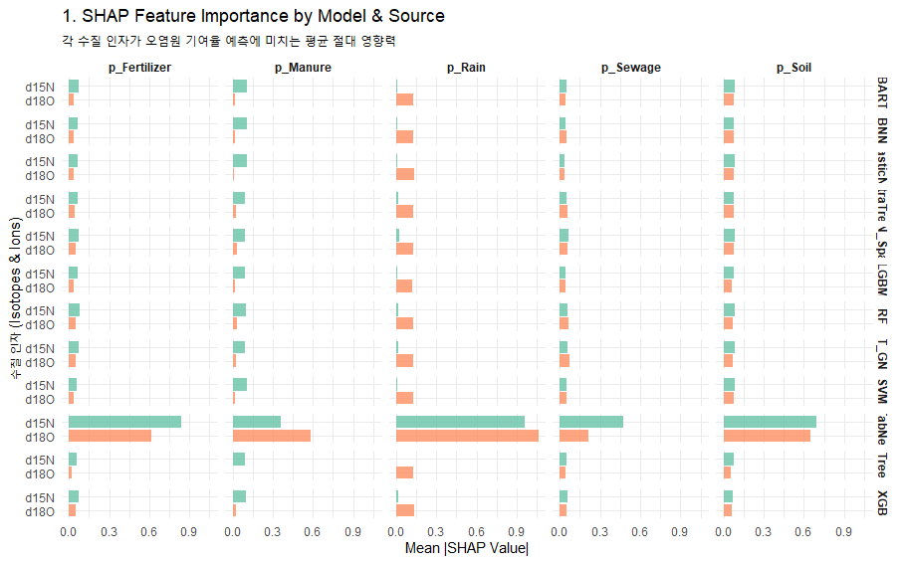
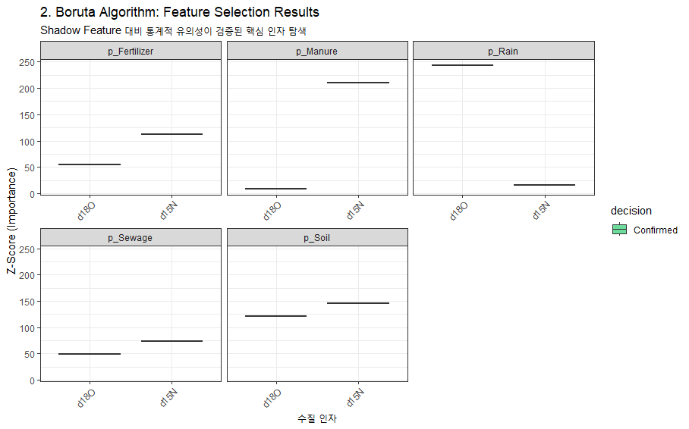
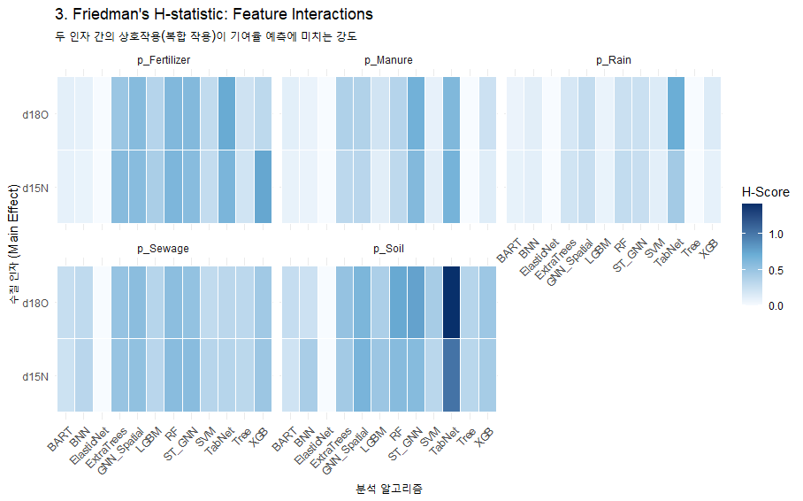
 |  |  |  |  |  |  |  |  |  |  |  |  |  |  |  |  |  |  |  |  |  |  |  |  |  |  |  |  |  |  |  |  |  |  | ML(AI) Ensemble(사용 알고리즘 별 parameter tuning 및 추정값의 차이 존재) : 예측의 불확실성 반영(STD 산출)
 |  |  |  |  |  |  |  |  |  |  |  |  |  |  |  |  |  |  |  |  |  |  |  |  | ML_Ensemble : Random Forest, ExtraTrees, XGBoost, LightGBM, SVM, KNN, Tree, ElasticNet, BNN, TabNet, GNN_Spatial, BART, ST_GNN
No | 하천명 | 지류명 | 조사지점 | 채수일시 |  | 현장측정결과 |  |  |  |  | 수질항목 분석결과 |  |  |  |  |  |  |  |  |  |  |  |  | Memo | Result_ML Ensemble (%, mean) |  |  |  |  | 100 |  | Result_ML Ensemble (STD)
 |  |  |  | 채수일 | 채수시각 | 날씨 | 수온 | pH | DO | EC | DTN | DON | NH4-N | NO3-N | NO2-N | DOC | DTP | PO4-P | Cl- | 15N | 18O | B | 11B |  | sewage | manure | fertilizer | rain | soil | TOTAL |  | sewage | manure | fertilizer | rain | soil
1 | 광주천 | 광주천 | 용산교 | 2024-04-12 | 9:45:00 | 맑음 | 13.40 | 7.66 | 11.37 | 200.10 | 1.56 |  | 0.03 | 1.53 | n.a | 1.20 | 0.02 | 0.02 | 21.93 | 6.79 | 2.90 | n/a | 6.81 |  | 37.99 | 15.39 | 19.00 | 2.71 | 24.91 | 100.00 |  | 0.109 | 0.042 | 0.099 | 0.017 | 0.104
2 | 광주천 | 광주천 | 제2광천교 | 2024-04-12 | 10:30:00 | 맑음 | 17.90 | 7.63 | 10.66 | 381.00 | 5.13 |  | 0.82 | 3.81 | 0.76 | 3.40 | 0.04 | 0.03 | 48.55 | 10.94 | 0.19 | 91.90 | 11.53 |  | 55.89 | 20.25 | 6.69 | 2.64 | 14.53 | 100.00 |  | 0.144 | 0.157 | 0.042 | 0.016 | 0.055
3 | 광주천 | 광주천 | 유촌교 | 2024-04-12 | 10:50:00 | 맑음 | 19.10 | 7.58 | 9.67 | 357.00 | 4.35 |  | 0.90 | 2.98 | 0.57 | 3.50 | 0.08 | 0.07 | 42.67 | 10.09 | 1.50 | 25.30 | 11.84 |  | 51.81 | 19.44 | 9.11 | 2.33 | 17.31 | 100.00 |  | 0.122 | 0.149 | 0.049 | 0.016 | 0.061
4 | 광주천 | 광주천 | 치평교 | 2024-04-12 | 11:10:00 | 맑음 | 20.40 | 7.35 | 9.00 | 348.00 | 3.90 |  | 0.78 | 2.65 | 0.51 | 3.50 | 0.06 | 0.05 | 41.23 | 10.63 | 2.19 | 19.90 | 12.30 |  | 49.93 | 24.51 | 8.25 | 2.22 | 15.09 | 100.00 |  | 0.114 | 0.134 | 0.047 | 0.015 | 0.053
5 | 장성천 | 장성천 | 해등교 | 2024-04-12 | 15:00:00 | 맑음 | 23.30 | 8.59 | 9.51 | 167.40 | 1.53 |  | 0.03 | 1.36 | n.a | 2.50 | 0.03 | 0.01 | 13.47 | 5.58 | 6.49 | 8.20 | 15.39 |  | 21.74 | 11.68 | 26.49 | 3.47 | 36.62 | 100.00 |  | 0.062 | 0.036 | 0.085 | 0.019 | 0.106
6 | 장성천 | 장성천 | 장성교 | 2024-04-12 | 15:20:00 | 맑음 | 20.50 | 7.61 | 10.02 | 279.00 | 2.89 |  | 0.13 | 2.36 | 0.04 | 3.80 | 0.14 | 0.13 | 24.61 | 6.75 | 7.60 | 14.70 | 11.91 |  | 23.12 | 14.31 | 23.59 | 4.22 | 34.76 | 100.00 |  | 0.076 | 0.047 | 0.082 | 0.016 | 0.200
7 | 장성천 | 장성천 | 구석현교 | 2024-04-11 | 15:20:00 | 맑음 | 17.5 | 7.4 | 9.9 | 267 | 3.02 |  | 0.19 | 2.44 | 0.08 | 4.30 | 0.25 | 0.25 | 21.66 | 8.21 | 5.56 | 19.20 | 10.01 |  | 32.68 | 23.79 | 17.21 | 2.89 | 23.43 | 100.00 |  | 0.040 | 0.134 | 0.056 | 0.018 | 0.076
8 | 장성천 | 감정천 | 복암제(새마을교) | 2024-04-11 | 15:40:00 | 맑음 | 15.2 | 7.2 | 8.6 | 447 | 10.59 |  | 7.58 | 0.98 | 0.09 | 13.80 | 4.49 | 4.45 | 28.87 | 1.58 | -0.43 | 29.50 | 10.35 |  | 15.13 | 11.48 | 27.30 | 4.08 | 42.01 | 100.00 |  | 0.079 | 0.268 | 0.124 | 0.041 | 0.165
9 | 장성천 | 감정천 | 학산교 | 2024-04-11 | 15:25:00 | 맑음 | 17.6 | 8.1 | 12.5 | 306 | 5.15 |  | 0.44 | 3.81 | 0.37 | 8.30 | 1.30 | 1.29 | 22.83 | 12.48 | 2.62 | n/a | 12.08 |  | 46.40 | 33.24 | 6.41 | 3.01 | 10.94 | 100.00 |  | 0.099 | 0.126 | 0.035 | 0.018 | 0.042
10 | 지석천 | 지석천 | 지석교 | 2024-04-12 | 13:25:00 | 맑음 | 20.1 | 9.4 | 13.8 | 160 | 1.54 |  | 0.06 | 1.35 | n.a | 2.40 | 0.02 | 0.01 | 10.19 | 8.51 | 8.32 | 8.70 | 13.33 |  | 28.78 | 25.48 | 17.81 | 5.67 | 22.26 | 100.00 |  | 0.071 | 0.085 | 0.055 | 0.018 | 0.069
11 | 지석천 | 지석천 | 덕례교 인근 | 2024-04-12 | 14:30:00 | 맑음 | 18.8 | 7.9 | 10.2 | 193 | 2.17 |  | 0.02 | 2.07 | n.a | 2.00 | 0.05 | 0.04 | 12.83 | 8.24 | 6.51 | 11.60 | 13.55 |  | 26.67 | 24.58 | 15.41 | 3.23 | 30.11 | 100.00 |  | 0.083 | 0.114 | 0.054 | 0.018 | 0.110
12 | 지석천 | 지석천 | 신가교 | 2024-04-12 | 14:40:00 | 맑음 | 20.6 | 8.5 | 11.2 | 200 | 2.48 |  | 0.04 | 2.35 | n.a | 2.10 | 0.05 | 0.05 | 14.25 | 8.62 | 5.83 | 11.20 | 14.54 |  | 32.34 | 23.87 | 13.90 | 3.22 | 26.67 | 100.00 |  | 0.049 | 0.112 | 0.052 | 0.017 | 0.092
13 | 지석천 | 구치천 | 상류(새마을교) | 2024-04-12 | 14:15:00 | 맑음 | 20.0 | 7.9 | 10.9 | 264 | 3.73 |  | 0.25 | 3.37 | 0.07 | 2.20 | 0.11 | 0.11 | 20.96 | 9.13 | 4.09 | 9.30 | 15.70 |  | 46.90 | 20.64 | 10.28 | 3.95 | 18.23 | 100.00 |  | 0.101 | 0.135 | 0.052 | 0.022 | 0.068
14 | 지석천 | 대촌천 | 새마을교 | 2024-04-12 | 14:05:00 | 맑음 | 21.3 | 7.6 | 10.2 | 330 | 3.22 |  | 0.49 | 2.41 | 0.20 | 2.80 | 0.07 | 0.07 | 37.78 | 8.94 | 4.27 | 16.50 | 12.61 |  | 46.32 | 19.28 | 11.26 | 3.33 | 19.81 | 100.00 |  | 0.097 | 0.137 | 0.053 | 0.018 | 0.074
15 | 지석천 | 구치천 | 새마을교 | 2024-04-12 | 14:00:00 | 맑음 | 19.2 | 8.2 | 10.4 | 265 | 3.00 |  | 0.08 | 2.86 | 0.00 | 2.40 | 0.07 | 0.07 | 20.98 | 10.39 | 5.64 | 12.40 | 16.47 |  | 41.34 | 24.93 | 14.51 | 3.36 | 15.86 | 100.00 |  | 0.047 | 0.107 | 0.053 | 0.017 | 0.054
16 | 영산천 | 영산천 | 연포교 | 2024-04-12 | 14:35:00 | 맑음 | 16.7 | 7.7 | 9.7 | 280 | 4.04 |  | 0.12 | 3.64 | 0.07 | 3.70 | 0.08 | 0.07 | 20.66 | 7.92 | 4.59 | 12.10 | 13.01 |  | 30.50 | 21.90 | 23.35 | 2.84 | 21.41 | 100.00 |  | 0.063 | 0.179 | 0.107 | 0.016 | 0.087
17 | 영산천 | 영산천 | 신천교 | 2024-04-11 | 13:30:00 | 맑음 | 20.0 | 7.6 | 9.9 | 372 | 4.71 |  | 0.13 | 4.39 | 0.06 | 3.70 | 0.08 | 0.08 | 42.09 | 11.24 | 5.97 | 17.30 | 11.33 |  | 37.51 | 33.25 | 9.68 | 4.34 | 15.22 | 100.00 |  | 0.034 | 0.083 | 0.037 | 0.018 | 0.052
18 | 영산천 | 영산천 | 영산강자전거길 | 2024-04-11 | 15:05:00 | 맑음 | 18.4 | 7.2 | 8.8 | 393 | 5.10 |  | 0.37 | 4.44 | 0.15 | 4.00 | 0.06 | 0.05 | 46.20 | 11.50 | 5.45 | 19.10 | 11.44 |  | 45.40 | 28.20 | 9.75 | 3.94 | 12.71 | 100.00 |  | 0.071 | 0.109 | 0.037 | 0.019 | 0.045
19 | 영산천 | 월산천 | 죽촌교 | 2024-04-11 | 13:35:00 | 맑음 | 20.4 | 7.2 | 9.9 | 427 | 4.47 |  | 0.27 | 3.91 | 0.08 | 3.90 | 0.02 | 0.01 | 64.49 | 12.27 | 6.11 | 20.20 | 10.40 |  | 29.63 | 44.11 | 11.31 | 3.44 | 11.51 | 100.00 |  | 0.052 | 0.080 | 0.041 | 0.016 | 0.036
20 | 영산천 | 월산천 | 춘정교 | 2024-04-11 | 13:45:00 | 맑음 | 17.7 | 8.5 | 13.2 | 488 | 5.17 |  | 0.06 | 4.97 | 0.13 | 2.90 | 0.05 | 0.02 | 53.24 | 10.25 | 7.37 | 23.40 | 10.85 |  | 32.96 | 29.69 | 13.46 | 4.10 | 19.79 | 100.00 |  | 0.055 | 0.083 | 0.045 | 0.019 | 0.067
21 | 만봉천 | 만봉천 | 만봉1교 | 2024-04-11 | 10:35:00 | 맑음 | 14.7 | 7.6 | 10.1 | 195 | 1.58 |  | 0.04 | 1.50 | n.a | 1.70 | 0.01 | 0.00 | 11.16 | 4.84 | 5.72 | 8.70 | 14.99 |  | 17.89 | 15.61 | 28.05 | 3.10 | 35.35 | 100.00 |  | 0.058 | 0.254 | 0.095 | 0.019 | 0.119
22 | 만봉천 | 만봉천 | 송죽교 | 2024-04-11 | 11:05:00 | 맑음 | 17.3 | 7.3 | 9.5 | 232 | 1.99 |  | 0.04 | 1.84 | n.a | 2.70 | 0.05 | 0.05 | 17.23 | 7.46 | 3.75 | 11.30 | 13.04 |  | 32.71 | 20.75 | 12.73 | 2.92 | 30.89 | 100.00 |  | 0.106 | 0.239 | 0.058 | 0.016 | 0.099
23 | 만봉천 | 만봉천 | 새마을교 | 2024-04-11 | 11:25:00 | 맑음 | 17.8 | 7.5 | 10.7 | 237 | 2.11 |  | 0.06 | 1.94 | n.a | 2.80 | 0.05 | 0.04 | 18.68 | 7.95 | 4.35 | 12.10 | 13.07 |  | 33.56 | 21.44 | 20.40 | 2.89 | 21.71 | 100.00 |  | 0.061 | 0.181 | 0.089 | 0.016 | 0.089
24 | 만봉천 | 만봉천 | 양곡교 | 2024-04-11 | 11:45:00 | 맑음 | 16.9 | 7.3 | 8.8 | 248 | 2.17 |  | 0.07 | 1.96 | n.a | 2.70 | 0.04 | 0.03 | 18.95 | 8.21 | 4.57 | 13.40 | 12.93 |  | 34.35 | 22.28 | 20.93 | 2.72 | 19.72 | 100.00 |  | 0.047 | 0.149 | 0.083 | 0.017 | 0.083

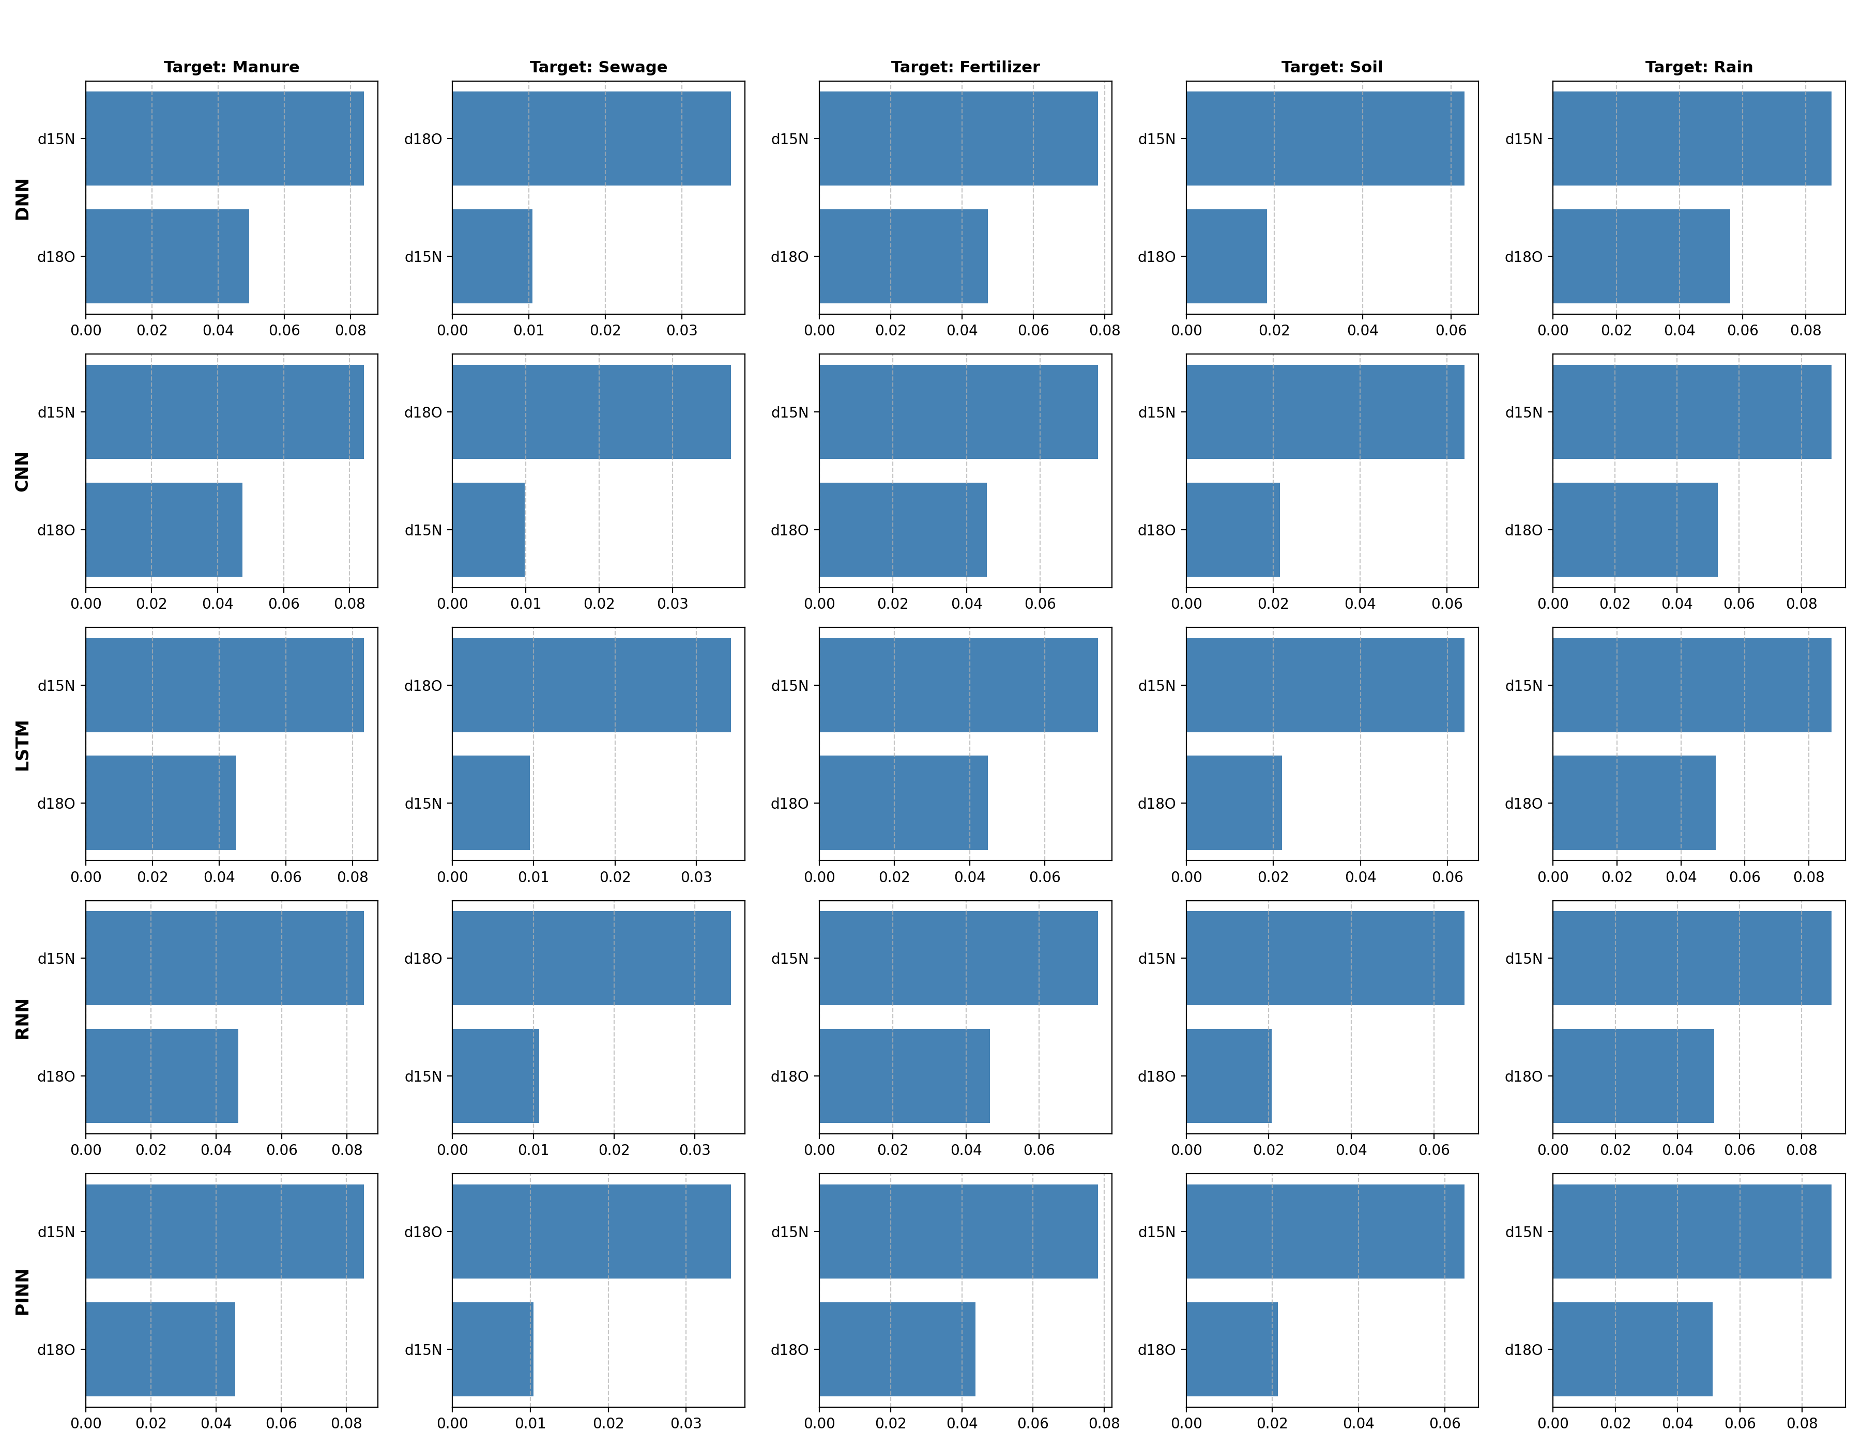
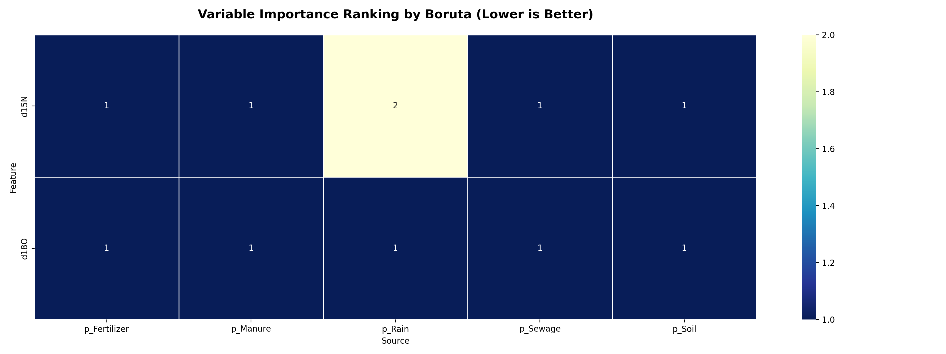
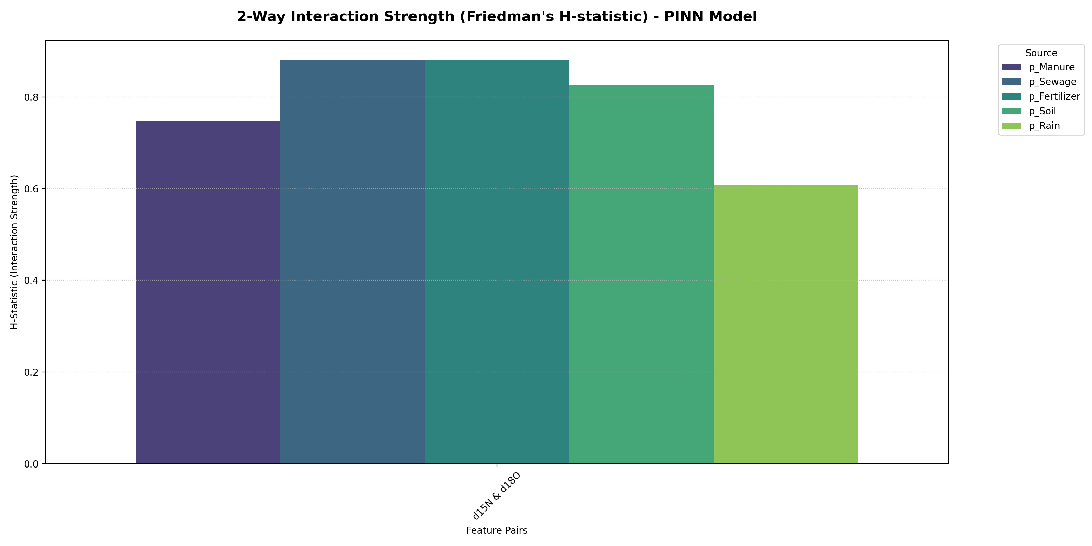
 |  |  |  |  |  |  |  |  |  |  |  |  |  |  |  |  |  |  |  |  |  |  |  |  |  |  |  |  |  |  |  |  |  |  | ML(AI) Ensemble(사용 알고리즘 별 parameter tuning 및 추정값의 차이 존재) : 예측의 불확실성 반영(STD 산출)
 |  |  |  |  |  |  |  |  |  |  |  |  |  |  |  |  |  |  |  |  |  |  |  |  | AI_Ensemble : DNN, CNN, RNN, LSTM, BINN
No | 하천명 | 지류명 | 조사지점 | 채수일시 |  | 현장측정결과 |  |  |  |  | 수질항목 분석결과 |  |  |  |  |  |  |  |  |  |  |  |  | Memo | Result_AI Ensemble (%, mean) |  |  |  |  | 1 |  | Result_AI Ensemble (STD)
 |  |  |  | 채수일 | 채수시각 | 날씨 | 수온 | pH | DO | EC | DTN | DON | NH4-N | NO3-N | NO2-N | DOC | DTP | PO4-P | Cl- | 15N | 18O | B | 11B |  | sewage | manure | fertilizer | rain | soil | TOTAL |  | sewage | manure | fertilizer | rain | soil
1 | 광주천 | 광주천 | 용산교 | 2024-04-12 | 9:45:00 | 맑음 | 13.40 | 7.66 | 11.37 | 200.10 | 1.56 |  | 0.03 | 1.53 | n.a | 1.20 | 0.02 | 0.02 | 21.93 | 6.79 | 2.90 | n/a | 6.81 |  | 36.93 | 11.10 | 17.88 | 1.78 | 32.31 | 100.00 |  | 0.020 | 0.010 | 0.013 | 0.004 | 0.011
2 | 광주천 | 광주천 | 제2광천교 | 2024-04-12 | 10:30:00 | 맑음 | 17.90 | 7.63 | 10.66 | 381.00 | 5.13 |  | 0.82 | 3.81 | 0.76 | 3.40 | 0.04 | 0.03 | 48.55 | 10.94 | 0.19 | 91.90 | 11.53 |  | 58.42 | 17.57 | 8.33 | 1.13 | 14.55 | 100.00 |  | 0.028 | 0.013 | 0.008 | 0.003 | 0.009
3 | 광주천 | 광주천 | 유촌교 | 2024-04-12 | 10:50:00 | 맑음 | 19.10 | 7.58 | 9.67 | 357.00 | 4.35 |  | 0.90 | 2.98 | 0.57 | 3.50 | 0.08 | 0.07 | 42.67 | 10.09 | 1.50 | 25.30 | 11.84 |  | 52.99 | 17.20 | 10.34 | 1.49 | 17.98 | 100.00 |  | 0.025 | 0.012 | 0.008 | 0.004 | 0.010
4 | 광주천 | 광주천 | 치평교 | 2024-04-12 | 11:10:00 | 맑음 | 20.40 | 7.35 | 9.00 | 348.00 | 3.90 |  | 0.78 | 2.65 | 0.51 | 3.50 | 0.06 | 0.05 | 41.23 | 10.63 | 2.19 | 19.90 | 12.30 |  | 51.73 | 20.04 | 10.10 | 1.81 | 16.32 | 100.00 |  | 0.024 | 0.011 | 0.008 | 0.004 | 0.009
5 | 장성천 | 장성천 | 해등교 | 2024-04-12 | 15:00:00 | 맑음 | 23.30 | 8.59 | 9.51 | 167.40 | 1.53 |  | 0.03 | 1.36 | n.a | 2.50 | 0.03 | 0.01 | 13.47 | 5.58 | 6.49 | 8.20 | 15.39 |  | 22.78 | 10.39 | 23.97 | 3.44 | 39.42 | 100.00 |  | 0.016 | 0.005 | 0.013 | 0.004 | 0.012
6 | 장성천 | 장성천 | 장성교 | 2024-04-12 | 15:20:00 | 맑음 | 20.50 | 7.61 | 10.02 | 279.00 | 2.89 |  | 0.13 | 2.36 | 0.04 | 3.80 | 0.14 | 0.13 | 24.61 | 6.75 | 7.60 | 14.70 | 11.91 |  | 25.99 | 14.15 | 21.96 | 4.67 | 33.23 | 100.00 |  | 0.011 | 0.004 | 0.009 | 0.003 | 0.012
7 | 장성천 | 장성천 | 구석현교 | 2024-04-11 | 15:20:00 | 맑음 | 17.5 | 7.4 | 9.9 | 267 | 3.02 |  | 0.19 | 2.44 | 0.08 | 4.30 | 0.25 | 0.25 | 21.66 | 8.21 | 5.56 | 19.20 | 10.01 |  | 35.88 | 16.87 | 16.98 | 3.31 | 26.96 | 100.00 |  | 0.013 | 0.007 | 0.008 | 0.003 | 0.009
8 | 장성천 | 감정천 | 복암제(새마을교) | 2024-04-11 | 15:40:00 | 맑음 | 15.2 | 7.2 | 8.6 | 447 | 10.59 |  | 7.58 | 0.98 | 0.09 | 13.80 | 4.49 | 4.45 | 28.87 | 1.58 | -0.43 | 29.50 | 10.35 |  | 7.31 | 1.68 | 26.30 | 0.60 | 64.11 | 100.00 |  | 0.017 | 0.005 | 0.012 | 0.002 | 0.029
9 | 장성천 | 감정천 | 학산교 | 2024-04-11 | 15:25:00 | 맑음 | 17.6 | 8.1 | 12.5 | 306 | 5.15 |  | 0.44 | 3.81 | 0.37 | 8.30 | 1.30 | 1.29 | 22.83 | 12.48 | 2.62 | n/a | 12.08 |  | 49.27 | 27.90 | 8.76 | 2.32 | 11.75 | 100.00 |  | 0.020 | 0.012 | 0.007 | 0.004 | 0.008
10 | 지석천 | 지석천 | 지석교 | 2024-04-12 | 13:25:00 | 맑음 | 20.1 | 9.4 | 13.8 | 160 | 1.54 |  | 0.06 | 1.35 | n.a | 2.40 | 0.02 | 0.01 | 10.19 | 8.51 | 8.32 | 8.70 | 13.33 |  | 29.58 | 20.57 | 18.46 | 6.14 | 25.25 | 100.00 |  | 0.009 | 0.004 | 0.007 | 0.003 | 0.009
11 | 지석천 | 지석천 | 덕례교 인근 | 2024-04-12 | 14:30:00 | 맑음 | 18.8 | 7.9 | 10.2 | 193 | 2.17 |  | 0.02 | 2.07 | n.a | 2.00 | 0.05 | 0.04 | 12.83 | 8.24 | 6.51 | 11.60 | 13.55 |  | 33.30 | 17.88 | 17.70 | 4.08 | 27.04 | 100.00 |  | 0.011 | 0.006 | 0.008 | 0.003 | 0.010
12 | 지석천 | 지석천 | 신가교 | 2024-04-12 | 14:40:00 | 맑음 | 20.6 | 8.5 | 11.2 | 200 | 2.48 |  | 0.04 | 2.35 | n.a | 2.10 | 0.05 | 0.05 | 14.25 | 8.62 | 5.83 | 11.20 | 14.54 |  | 36.16 | 18.35 | 16.37 | 3.63 | 25.49 | 100.00 |  | 0.013 | 0.006 | 0.008 | 0.003 | 0.010
13 | 지석천 | 구치천 | 상류(새마을교) | 2024-04-12 | 14:15:00 | 맑음 | 20.0 | 7.9 | 10.9 | 264 | 3.73 |  | 0.25 | 3.37 | 0.07 | 2.20 | 0.11 | 0.11 | 20.96 | 9.13 | 4.09 | 9.30 | 15.70 |  | 42.61 | 17.88 | 13.98 | 2.57 | 22.96 | 100.00 |  | 0.018 | 0.008 | 0.008 | 0.004 | 0.010
14 | 지석천 | 대촌천 | 새마을교 | 2024-04-12 | 14:05:00 | 맑음 | 21.3 | 7.6 | 10.2 | 330 | 3.22 |  | 0.49 | 2.41 | 0.20 | 2.80 | 0.07 | 0.07 | 37.78 | 8.94 | 4.27 | 16.50 | 12.61 |  | 41.57 | 17.54 | 14.48 | 2.63 | 23.78 | 100.00 |  | 0.017 | 0.008 | 0.008 | 0.004 | 0.009
15 | 지석천 | 구치천 | 새마을교 | 2024-04-12 | 14:00:00 | 맑음 | 19.2 | 8.2 | 10.4 | 265 | 3.00 |  | 0.08 | 2.86 | 0.00 | 2.40 | 0.07 | 0.07 | 20.98 | 10.39 | 5.64 | 12.40 | 16.47 |  | 39.75 | 25.31 | 13.04 | 4.05 | 17.85 | 100.00 |  | 0.013 | 0.005 | 0.008 | 0.004 | 0.007
16 | 영산천 | 영산천 | 연포교 | 2024-04-12 | 14:35:00 | 맑음 | 16.7 | 7.7 | 9.7 | 280 | 4.04 |  | 0.12 | 3.64 | 0.07 | 3.70 | 0.08 | 0.07 | 20.66 | 7.92 | 4.59 | 12.10 | 13.01 |  | 37.64 | 15.22 | 16.76 | 2.65 | 27.73 | 100.00 |  | 0.014 | 0.009 | 0.009 | 0.003 | 0.008
17 | 영산천 | 영산천 | 신천교 | 2024-04-11 | 13:30:00 | 맑음 | 20.0 | 7.6 | 9.9 | 372 | 4.71 |  | 0.13 | 4.39 | 0.06 | 3.70 | 0.08 | 0.08 | 42.09 | 11.24 | 5.97 | 17.30 | 11.33 |  | 39.39 | 28.92 | 12.10 | 4.50 | 15.09 | 100.00 |  | 0.011 | 0.004 | 0.006 | 0.003 | 0.008
18 | 영산천 | 영산천 | 영산강자전거길 | 2024-04-11 | 15:05:00 | 맑음 | 18.4 | 7.2 | 8.8 | 393 | 5.10 |  | 0.37 | 4.44 | 0.15 | 4.00 | 0.06 | 0.05 | 46.20 | 11.50 | 5.45 | 19.10 | 11.44 |  | 40.92 | 29.15 | 11.46 | 4.10 | 14.37 | 100.00 |  | 0.012 | 0.004 | 0.006 | 0.003 | 0.008
19 | 영산천 | 월산천 | 죽촌교 | 2024-04-11 | 13:35:00 | 맑음 | 20.4 | 7.2 | 9.9 | 427 | 4.47 |  | 0.27 | 3.91 | 0.08 | 3.90 | 0.02 | 0.01 | 64.49 | 12.27 | 6.11 | 20.20 | 10.40 |  | 38.32 | 32.91 | 11.15 | 4.78 | 12.84 | 100.00 |  | 0.012 | 0.006 | 0.004 | 0.003 | 0.005
20 | 영산천 | 월산천 | 춘정교 | 2024-04-11 | 13:45:00 | 맑음 | 17.7 | 8.5 | 13.2 | 488 | 5.17 |  | 0.06 | 4.97 | 0.13 | 2.90 | 0.05 | 0.02 | 53.24 | 10.25 | 7.37 | 23.40 | 10.85 |  | 34.75 | 27.00 | 14.40 | 5.76 | 18.09 | 100.00 |  | 0.008 | 0.003 | 0.006 | 0.003 | 0.007
21 | 만봉천 | 만봉천 | 만봉1교 | 2024-04-11 | 10:35:00 | 맑음 | 14.7 | 7.6 | 10.1 | 195 | 1.58 |  | 0.04 | 1.50 | n.a | 1.70 | 0.01 | 0.00 | 11.16 | 4.84 | 5.72 | 8.70 | 14.99 |  | 18.85 | 8.02 | 25.39 | 2.82 | 44.92 | 100.00 |  | 0.015 | 0.007 | 0.012 | 0.004 | 0.021
22 | 만봉천 | 만봉천 | 송죽교 | 2024-04-11 | 11:05:00 | 맑음 | 17.3 | 7.3 | 9.5 | 232 | 1.99 |  | 0.04 | 1.84 | n.a | 2.70 | 0.05 | 0.05 | 17.23 | 7.46 | 3.75 | 11.30 | 13.04 |  | 37.92 | 13.31 | 17.11 | 2.18 | 29.48 | 100.00 |  | 0.017 | 0.010 | 0.011 | 0.004 | 0.010
23 | 만봉천 | 만봉천 | 새마을교 | 2024-04-11 | 11:25:00 | 맑음 | 17.8 | 7.5 | 10.7 | 237 | 2.11 |  | 0.06 | 1.94 | n.a | 2.80 | 0.05 | 0.04 | 18.68 | 7.95 | 4.35 | 12.10 | 13.07 |  | 38.42 | 15.08 | 16.48 | 2.52 | 27.50 | 100.00 |  | 0.015 | 0.009 | 0.009 | 0.003 | 0.008
24 | 만봉천 | 만봉천 | 양곡교 | 2024-04-11 | 11:45:00 | 맑음 | 16.9 | 7.3 | 8.8 | 248 | 2.17 |  | 0.07 | 1.96 | n.a | 2.70 | 0.04 | 0.03 | 18.95 | 8.21 | 4.57 | 13.40 | 12.93 |  | 38.70 | 15.94 | 16.13 | 2.67 | 26.56 | 100.00 |  | 0.014 | 0.008 | 0.008 | 0.003 | 0.008

 |  |  |  |  |  |  |  |  |  |  |  |  |  |  |  |  |  |  |  |  |  |  |  |  | 모델 별 오염원 기여율 추정값 비교 : 계산한 비율 값이 1에 가까울수록 해당 2가지 모델의 오염원 기여율 추정값이 비슷하다는 의미임
No | 하천명 | 지류명 | 조사지점 | 채수일시 |  | 현장측정결과 |  |  |  |  | 수질항목 분석결과 |  |  |  |  |  |  |  |  |  |  |  |  | Memo | EMMTE/MixSIAR |  |  |  |  |  | EMMTE/ML Ensemble |  |  |  |  |  | EMMTE/AI Ensemble
 |  |  |  | 채수일 | 채수시각 | 날씨 | 수온 | pH | DO | EC | DTN | DON | NH4-N | NO3-N | NO2-N | DOC | DTP | PO4-P | Cl- | 15N | 18O | B | 11B |  | sewage | manure | fertilizer | rain | soil |  | sewage | manure | fertilizer | rain | soil |  | sewage | manure | fertilizer | rain | soil
1 | 광주천 | 광주천 | 용산교 | 2024-04-12 | 9:45:00 | 맑음 | 13.40 | 7.66 | 11.37 | 200.10 | 1.56 |  | 0.03 | 1.53 | n.a | 1.20 | 0.02 | 0.02 | 21.93 | 6.79 | 2.90 | n/a | 6.81 |  | 0.000 | 0.000 | 0.000 | 0.000 | 0.000 |  | 0.000 | 0.000 | 0.000 | 0.000 | 0.000 |  | 0.000 | 0.000 | 0.000 | 0.000 | 0.000
2 | 광주천 | 광주천 | 제2광천교 | 2024-04-12 | 10:30:00 | 맑음 | 17.90 | 7.63 | 10.66 | 381.00 | 5.13 |  | 0.82 | 3.81 | 0.76 | 3.40 | 0.04 | 0.03 | 48.55 | 10.94 | 0.19 | 91.90 | 11.53 |  | 0.000 | 0.000 | 0.000 | 0.000 | 0.000 |  | 0.000 | 0.000 | 0.000 | 0.000 | 0.000 |  | 0.000 | 0.000 | 0.000 | 0.000 | 0.000
3 | 광주천 | 광주천 | 유촌교 | 2024-04-12 | 10:50:00 | 맑음 | 19.10 | 7.58 | 9.67 | 357.00 | 4.35 |  | 0.90 | 2.98 | 0.57 | 3.50 | 0.08 | 0.07 | 42.67 | 10.09 | 1.50 | 25.30 | 11.84 |  | 0.000 | 0.000 | 0.000 | 0.000 | 0.000 |  | 0.000 | 0.000 | 0.000 | 0.000 | 0.000 |  | 0.000 | 0.000 | 0.000 | 0.000 | 0.000
4 | 광주천 | 광주천 | 치평교 | 2024-04-12 | 11:10:00 | 맑음 | 20.40 | 7.35 | 9.00 | 348.00 | 3.90 |  | 0.78 | 2.65 | 0.51 | 3.50 | 0.06 | 0.05 | 41.23 | 10.63 | 2.19 | 19.90 | 12.30 |  | 0.000 | 0.000 | 0.000 | 0.000 | 0.000 |  | 0.000 | 0.000 | 0.000 | 0.000 | 0.000 |  | 0.000 | 0.000 | 0.000 | 0.000 | 0.000
5 | 장성천 | 장성천 | 해등교 | 2024-04-12 | 15:00:00 | 맑음 | 23.30 | 8.59 | 9.51 | 167.40 | 1.53 |  | 0.03 | 1.36 | n.a | 2.50 | 0.03 | 0.01 | 13.47 | 5.58 | 6.49 | 8.20 | 15.39 |  | 0.000 | 0.000 | 0.000 | 0.000 | 0.000 |  | 0.000 | 0.000 | 0.000 | 0.000 | 0.000 |  | 0.000 | 0.000 | 0.000 | 0.000 | 0.000
6 | 장성천 | 장성천 | 장성교 | 2024-04-12 | 15:20:00 | 맑음 | 20.50 | 7.61 | 10.02 | 279.00 | 2.89 |  | 0.13 | 2.36 | 0.04 | 3.80 | 0.14 | 0.13 | 24.61 | 6.75 | 7.60 | 14.70 | 11.91 |  | 0.000 | 0.000 | 0.000 | 0.000 | 0.000 |  | 0.000 | 0.000 | 0.000 | 0.000 | 0.000 |  | 0.000 | 0.000 | 0.000 | 0.000 | 0.000
7 | 장성천 | 장성천 | 구석현교 | 2024-04-11 | 15:20:00 | 맑음 | 17.5 | 7.4 | 9.9 | 267 | 3.02 |  | 0.19 | 2.44 | 0.08 | 4.30 | 0.25 | 0.25 | 21.66 | 8.21 | 5.56 | 19.20 | 10.01 |  | 0.000 | 0.000 | 0.000 | 0.000 | 0.000 |  | 0.000 | 0.000 | 0.000 | 0.000 | 0.000 |  | 0.000 | 0.000 | 0.000 | 0.000 | 0.000
8 | 장성천 | 감정천 | 복암제(새마을교) | 2024-04-11 | 15:40:00 | 맑음 | 15.2 | 7.2 | 8.6 | 447 | 10.59 |  | 7.58 | 0.98 | 0.09 | 13.80 | 4.49 | 4.45 | 28.87 | 1.58 | -0.43 | 29.50 | 10.35 |  | 0.000 | 0.000 | 0.000 | 0.000 | 0.000 |  | 0.000 | 0.000 | 0.000 | 0.000 | 0.000 |  | 0.000 | 0.000 | 0.000 | 0.000 | 0.000
9 | 장성천 | 감정천 | 학산교 | 2024-04-11 | 15:25:00 | 맑음 | 17.6 | 8.1 | 12.5 | 306 | 5.15 |  | 0.44 | 3.81 | 0.37 | 8.30 | 1.30 | 1.29 | 22.83 | 12.48 | 2.62 | n/a | 12.08 |  | 0.000 | 0.000 | 0.000 | 0.000 | 0.000 |  | 0.000 | 0.000 | 0.000 | 0.000 | 0.000 |  | 0.000 | 0.000 | 0.000 | 0.000 | 0.000
10 | 지석천 | 지석천 | 지석교 | 2024-04-12 | 13:25:00 | 맑음 | 20.1 | 9.4 | 13.8 | 160 | 1.54 |  | 0.06 | 1.35 | n.a | 2.40 | 0.02 | 0.01 | 10.19 | 8.51 | 8.32 | 8.70 | 13.33 |  | 0.000 | 0.000 | 0.000 | 0.000 | 0.000 |  | 0.000 | 0.000 | 0.000 | 0.000 | 0.000 |  | 0.000 | 0.000 | 0.000 | 0.000 | 0.000
11 | 지석천 | 지석천 | 덕례교 인근 | 2024-04-12 | 14:30:00 | 맑음 | 18.8 | 7.9 | 10.2 | 193 | 2.17 |  | 0.02 | 2.07 | n.a | 2.00 | 0.05 | 0.04 | 12.83 | 8.24 | 6.51 | 11.60 | 13.55 |  | 0.000 | 0.000 | 0.000 | 0.000 | 0.000 |  | 0.000 | 0.000 | 0.000 | 0.000 | 0.000 |  | 0.000 | 0.000 | 0.000 | 0.000 | 0.000
12 | 지석천 | 지석천 | 신가교 | 2024-04-12 | 14:40:00 | 맑음 | 20.6 | 8.5 | 11.2 | 200 | 2.48 |  | 0.04 | 2.35 | n.a | 2.10 | 0.05 | 0.05 | 14.25 | 8.62 | 5.83 | 11.20 | 14.54 |  | 0.000 | 0.000 | 0.000 | 0.000 | 0.000 |  | 0.000 | 0.000 | 0.000 | 0.000 | 0.000 |  | 0.000 | 0.000 | 0.000 | 0.000 | 0.000
13 | 지석천 | 구치천 | 상류(새마을교) | 2024-04-12 | 14:15:00 | 맑음 | 20.0 | 7.9 | 10.9 | 264 | 3.73 |  | 0.25 | 3.37 | 0.07 | 2.20 | 0.11 | 0.11 | 20.96 | 9.13 | 4.09 | 9.30 | 15.70 |  | 0.000 | 0.000 | 0.000 | 0.000 | 0.000 |  | 0.000 | 0.000 | 0.000 | 0.000 | 0.000 |  | 0.000 | 0.000 | 0.000 | 0.000 | 0.000
14 | 지석천 | 대촌천 | 새마을교 | 2024-04-12 | 14:05:00 | 맑음 | 21.3 | 7.6 | 10.2 | 330 | 3.22 |  | 0.49 | 2.41 | 0.20 | 2.80 | 0.07 | 0.07 | 37.78 | 8.94 | 4.27 | 16.50 | 12.61 |  | 0.000 | 0.000 | 0.000 | 0.000 | 0.000 |  | 0.000 | 0.000 | 0.000 | 0.000 | 0.000 |  | 0.000 | 0.000 | 0.000 | 0.000 | 0.000
15 | 지석천 | 구치천 | 새마을교 | 2024-04-12 | 14:00:00 | 맑음 | 19.2 | 8.2 | 10.4 | 265 | 3.00 |  | 0.08 | 2.86 | 0.00 | 2.40 | 0.07 | 0.07 | 20.98 | 10.39 | 5.64 | 12.40 | 16.47 |  | 0.000 | 0.000 | 0.000 | 0.000 | 0.000 |  | 0.000 | 0.000 | 0.000 | 0.000 | 0.000 |  | 0.000 | 0.000 | 0.000 | 0.000 | 0.000
16 | 영산천 | 영산천 | 연포교 | 2024-04-12 | 14:35:00 | 맑음 | 16.7 | 7.7 | 9.7 | 280 | 4.04 |  | 0.12 | 3.64 | 0.07 | 3.70 | 0.08 | 0.07 | 20.66 | 7.92 | 4.59 | 12.10 | 13.01 |  | 0.000 | 0.000 | 0.000 | 0.000 | 0.000 |  | 0.000 | 0.000 | 0.000 | 0.000 | 0.000 |  | 0.000 | 0.000 | 0.000 | 0.000 | 0.000
17 | 영산천 | 영산천 | 신천교 | 2024-04-11 | 13:30:00 | 맑음 | 20.0 | 7.6 | 9.9 | 372 | 4.71 |  | 0.13 | 4.39 | 0.06 | 3.70 | 0.08 | 0.08 | 42.09 | 11.24 | 5.97 | 17.30 | 11.33 |  | 0.000 | 0.000 | 0.000 | 0.000 | 0.000 |  | 0.000 | 0.000 | 0.000 | 0.000 | 0.000 |  | 0.000 | 0.000 | 0.000 | 0.000 | 0.000
18 | 영산천 | 영산천 | 영산강자전거길 | 2024-04-11 | 15:05:00 | 맑음 | 18.4 | 7.2 | 8.8 | 393 | 5.10 |  | 0.37 | 4.44 | 0.15 | 4.00 | 0.06 | 0.05 | 46.20 | 11.50 | 5.45 | 19.10 | 11.44 |  | 0.000 | 0.000 | 0.000 | 0.000 | 0.000 |  | 0.000 | 0.000 | 0.000 | 0.000 | 0.000 |  | 0.000 | 0.000 | 0.000 | 0.000 | 0.000
19 | 영산천 | 월산천 | 죽촌교 | 2024-04-11 | 13:35:00 | 맑음 | 20.4 | 7.2 | 9.9 | 427 | 4.47 |  | 0.27 | 3.91 | 0.08 | 3.90 | 0.02 | 0.01 | 64.49 | 12.27 | 6.11 | 20.20 | 10.40 |  | 0.000 | 0.000 | 0.000 | 0.000 | 0.000 |  | 0.000 | 0.000 | 0.000 | 0.000 | 0.000 |  | 0.000 | 0.000 | 0.000 | 0.000 | 0.000
20 | 영산천 | 월산천 | 춘정교 | 2024-04-11 | 13:45:00 | 맑음 | 17.7 | 8.5 | 13.2 | 488 | 5.17 |  | 0.06 | 4.97 | 0.13 | 2.90 | 0.05 | 0.02 | 53.24 | 10.25 | 7.37 | 23.40 | 10.85 |  | 0.000 | 0.000 | 0.000 | 0.000 | 0.000 |  | 0.000 | 0.000 | 0.000 | 0.000 | 0.000 |  | 0.000 | 0.000 | 0.000 | 0.000 | 0.000
21 | 만봉천 | 만봉천 | 만봉1교 | 2024-04-11 | 10:35:00 | 맑음 | 14.7 | 7.6 | 10.1 | 195 | 1.58 |  | 0.04 | 1.50 | n.a | 1.70 | 0.01 | 0.00 | 11.16 | 4.84 | 5.72 | 8.70 | 14.99 |  | 0.000 | 0.000 | 0.000 | 0.000 | 0.000 |  | 0.000 | 0.000 | 0.000 | 0.000 | 0.000 |  | 0.000 | 0.000 | 0.000 | 0.000 | 0.000
22 | 만봉천 | 만봉천 | 송죽교 | 2024-04-11 | 11:05:00 | 맑음 | 17.3 | 7.3 | 9.5 | 232 | 1.99 |  | 0.04 | 1.84 | n.a | 2.70 | 0.05 | 0.05 | 17.23 | 7.46 | 3.75 | 11.30 | 13.04 |  | 0.000 | 0.000 | 0.000 | 0.000 | 0.000 |  | 0.000 | 0.000 | 0.000 | 0.000 | 0.000 |  | 0.000 | 0.000 | 0.000 | 0.000 | 0.000
23 | 만봉천 | 만봉천 | 새마을교 | 2024-04-11 | 11:25:00 | 맑음 | 17.8 | 7.5 | 10.7 | 237 | 2.11 |  | 0.06 | 1.94 | n.a | 2.80 | 0.05 | 0.04 | 18.68 | 7.95 | 4.35 | 12.10 | 13.07 |  | 0.000 | 0.000 | 0.000 | 0.000 | 0.000 |  | 0.000 | 0.000 | 0.000 | 0.000 | 0.000 |  | 0.000 | 0.000 | 0.000 | 0.000 | 0.000
24 | 만봉천 | 만봉천 | 양곡교 | 2024-04-11 | 11:45:00 | 맑음 | 16.9 | 7.3 | 8.8 | 248 | 2.17 |  | 0.07 | 1.96 | n.a | 2.70 | 0.04 | 0.03 | 18.95 | 8.21 | 4.57 | 13.40 | 12.93 |  | 0.000 | 0.000 | 0.000 | 0.000 | 0.000 |  | 0.000 | 0.000 | 0.000 | 0.000 | 0.000 |  | 0.000 | 0.000 | 0.000 | 0.000 | 0.000

 |  |  |  |  |  |  |  |  |  |  |  |  |  |  |  |  |  |  |  |  |  |  |  |  | 모델 별 오염원 기여율 추정값 비교 : 계산한 비율 값이 1에 가까울수록 해당 2가지 모델의 오염원 기여율 추정값이 비슷하다는 의미임
No | 하천명 | 지류명 | 조사지점 | 채수일시 |  | 현장측정결과 |  |  |  |  | 수질항목 분석결과 |  |  |  |  |  |  |  |  |  |  |  |  | Memo | MixSIAR/ML Ensemble |  |  |  |  |  | MixSIAR/AI Ensemble |  |  |  |  |  | ML Ensemble/AI ensemble
 |  |  |  | 채수일 | 채수시각 | 날씨 | 수온 | pH | DO | EC | DTN | DON | NH4-N | NO3-N | NO2-N | DOC | DTP | PO4-P | Cl- | 15N | 18O | B | 11B |  | sewage | manure | fertilizer | rain | soil |  | sewage | manure | fertilizer | rain | soil |  | sewage | manure | fertilizer | rain | soil
1 | 광주천 | 광주천 | 용산교 | 2024-04-12 | 9:45:00 | 맑음 | 13.40 | 7.66 | 11.37 | 200.10 | 1.56 |  | 0.03 | 1.53 | n.a | 1.20 | 0.02 | 0.02 | 21.93 | 6.79 | 2.90 | n/a | 6.81 |  | 1.127 | 0.715 | 0.453 | 0.406 | 1.465 |  | 1.159 | 0.991 | 0.481 | 0.618 | 1.130 |  | 1.029 | 1.386 | 1.063 | 1.522 | 0.771
2 | 광주천 | 광주천 | 제2광천교 | 2024-04-12 | 10:30:00 | 맑음 | 17.90 | 7.63 | 10.66 | 381.00 | 5.13 |  | 0.82 | 3.81 | 0.76 | 3.40 | 0.04 | 0.03 | 48.55 | 10.94 | 0.19 | 91.90 | 11.53 |  | 1.045 | 0.637 | 0.987 | 0.341 | 1.459 |  | 1.000 | 0.734 | 0.792 | 0.796 | 1.457 |  | 0.957 | 1.153 | 0.803 | 2.336 | 0.999
3 | 광주천 | 광주천 | 유촌교 | 2024-04-12 | 10:50:00 | 맑음 | 19.10 | 7.58 | 9.67 | 357.00 | 4.35 |  | 0.90 | 2.98 | 0.57 | 3.50 | 0.08 | 0.07 | 42.67 | 10.09 | 1.50 | 25.30 | 11.84 |  | 1.023 | 0.643 | 0.823 | 0.429 | 1.502 |  | 1.000 | 0.727 | 0.725 | 0.671 | 1.446 |  | 0.978 | 1.130 | 0.881 | 1.564 | 0.963
4 | 광주천 | 광주천 | 치평교 | 2024-04-12 | 11:10:00 | 맑음 | 20.40 | 7.35 | 9.00 | 348.00 | 3.90 |  | 0.78 | 2.65 | 0.51 | 3.50 | 0.06 | 0.05 | 41.23 | 10.63 | 2.19 | 19.90 | 12.30 |  | 1.061 | 0.567 | 0.885 | 0.495 | 1.637 |  | 1.025 | 0.694 | 0.723 | 0.608 | 1.513 |  | 0.965 | 1.223 | 0.817 | 1.227 | 0.925
5 | 장성천 | 장성천 | 해등교 | 2024-04-12 | 15:00:00 | 맑음 | 23.30 | 8.59 | 9.51 | 167.40 | 1.53 |  | 0.03 | 1.36 | n.a | 2.50 | 0.03 | 0.01 | 13.47 | 5.58 | 6.49 | 8.20 | 15.39 |  | 1.293 | 0.728 | 0.476 | 0.403 | 1.349 |  | 1.234 | 0.818 | 0.526 | 0.407 | 1.253 |  | 0.954 | 1.124 | 1.105 | 1.009 | 0.929
6 | 장성천 | 장성천 | 장성교 | 2024-04-12 | 15:20:00 | 맑음 | 20.50 | 7.61 | 10.02 | 279.00 | 2.89 |  | 0.13 | 2.36 | 0.04 | 3.80 | 0.14 | 0.13 | 24.61 | 6.75 | 7.60 | 14.70 | 11.91 |  | 1.375 | 0.713 | 0.500 | 0.355 | 1.286 |  | 1.224 | 0.721 | 0.537 | 0.321 | 1.345 |  | 0.890 | 1.011 | 1.074 | 0.904 | 1.046
7 | 장성천 | 장성천 | 구석현교 | 2024-04-11 | 15:20:00 | 맑음 | 17.5 | 7.4 | 9.9 | 267 | 3.02 |  | 0.19 | 2.44 | 0.08 | 4.30 | 0.25 | 0.25 | 21.66 | 8.21 | 5.56 | 19.20 | 10.01 |  | 1.218 | 0.492 | 0.569 | 0.450 | 1.596 |  | 1.109 | 0.694 | 0.577 | 0.393 | 1.387 |  | 0.911 | 1.410 | 1.014 | 0.873 | 0.869
8 | 장성천 | 감정천 | 복암제(새마을교) | 2024-04-11 | 15:40:00 | 맑음 | 15.2 | 7.2 | 8.6 | 447 | 10.59 |  | 7.58 | 0.98 | 0.09 | 13.80 | 4.49 | 4.45 | 28.87 | 1.58 | -0.43 | 29.50 | 10.35 |  | 1.044 | 0.392 | 0.542 | 0.196 | 1.526 |  | 2.161 | 2.679 | 0.563 | 1.333 | 1.000 |  | 2.070 | 6.833 | 1.038 | 6.800 | 0.655
9 | 장성천 | 감정천 | 학산교 | 2024-04-11 | 15:25:00 | 맑음 | 17.6 | 8.1 | 12.5 | 306 | 5.15 |  | 0.44 | 3.81 | 0.37 | 8.30 | 1.30 | 1.29 | 22.83 | 12.48 | 2.62 | n/a | 12.08 |  | 1.213 | 0.511 | 0.936 | 0.332 | 1.801 |  | 1.143 | 0.609 | 0.685 | 0.431 | 1.677 |  | 0.942 | 1.191 | 0.732 | 1.297 | 0.931
10 | 지석천 | 지석천 | 지석교 | 2024-04-12 | 13:25:00 | 맑음 | 20.1 | 9.4 | 13.8 | 160 | 1.54 |  | 0.06 | 1.35 | n.a | 2.40 | 0.02 | 0.01 | 10.19 | 8.51 | 8.32 | 8.70 | 13.33 |  | 1.338 | 0.498 | 0.578 | 0.317 | 1.649 |  | 1.302 | 0.617 | 0.558 | 0.293 | 1.453 |  | 0.973 | 1.239 | 0.965 | 0.923 | 0.882
11 | 지석천 | 지석천 | 덕례교 인근 | 2024-04-12 | 14:30:00 | 맑음 | 18.8 | 7.9 | 10.2 | 193 | 2.17 |  | 0.02 | 2.07 | n.a | 2.00 | 0.05 | 0.04 | 12.83 | 8.24 | 6.51 | 11.60 | 13.55 |  | 1.447 | 0.488 | 0.668 | 0.464 | 1.249 |  | 1.159 | 0.671 | 0.582 | 0.368 | 1.391 |  | 0.801 | 1.375 | 0.871 | 0.792 | 1.114
12 | 지석천 | 지석천 | 신가교 | 2024-04-12 | 14:40:00 | 맑음 | 20.6 | 8.5 | 11.2 | 200 | 2.48 |  | 0.04 | 2.35 | n.a | 2.10 | 0.05 | 0.05 | 14.25 | 8.62 | 5.83 | 11.20 | 14.54 |  | 1.280 | 0.519 | 0.698 | 0.435 | 1.316 |  | 1.145 | 0.676 | 0.593 | 0.386 | 1.377 |  | 0.894 | 1.301 | 0.849 | 0.887 | 1.046
13 | 지석천 | 구치천 | 상류(새마을교) | 2024-04-12 | 14:15:00 | 맑음 | 20.0 | 7.9 | 10.9 | 264 | 3.73 |  | 0.25 | 3.37 | 0.07 | 2.20 | 0.11 | 0.11 | 20.96 | 9.13 | 4.09 | 9.30 | 15.70 |  | 0.979 | 0.601 | 0.866 | 0.304 | 1.733 |  | 1.077 | 0.694 | 0.637 | 0.467 | 1.376 |  | 1.101 | 1.154 | 0.735 | 1.537 | 0.794
14 | 지석천 | 대촌천 | 새마을교 | 2024-04-12 | 14:05:00 | 맑음 | 21.3 | 7.6 | 10.2 | 330 | 3.22 |  | 0.49 | 2.41 | 0.20 | 2.80 | 0.07 | 0.07 | 37.78 | 8.94 | 4.27 | 16.50 | 12.61 |  | 0.965 | 0.638 | 0.790 | 0.420 | 1.651 |  | 1.075 | 0.701 | 0.615 | 0.532 | 1.375 |  | 1.114 | 1.099 | 0.778 | 1.266 | 0.833
15 | 지석천 | 구치천 | 새마을교 | 2024-04-12 | 14:00:00 | 맑음 | 19.2 | 8.2 | 10.4 | 265 | 3.00 |  | 0.08 | 2.86 | 0.00 | 2.40 | 0.07 | 0.07 | 20.98 | 10.39 | 5.64 | 12.40 | 16.47 |  | 1.171 | 0.594 | 0.558 | 0.387 | 1.728 |  | 1.218 | 0.585 | 0.621 | 0.321 | 1.535 |  | 1.040 | 0.985 | 1.113 | 0.830 | 0.889
16 | 영산천 | 영산천 | 연포교 | 2024-04-12 | 14:35:00 | 맑음 | 16.7 | 7.7 | 9.7 | 280 | 4.04 |  | 0.12 | 3.64 | 0.07 | 3.70 | 0.08 | 0.07 | 20.66 | 7.92 | 4.59 | 12.10 | 13.01 |  | 1.302 | 0.511 | 0.424 | 0.458 | 1.770 |  | 1.055 | 0.736 | 0.591 | 0.491 | 1.367 |  | 0.810 | 1.439 | 1.393 | 1.072 | 0.772
17 | 영산천 | 영산천 | 신천교 | 2024-04-11 | 13:30:00 | 맑음 | 20.0 | 7.6 | 9.9 | 372 | 4.71 |  | 0.13 | 4.39 | 0.06 | 3.70 | 0.08 | 0.08 | 42.09 | 11.24 | 5.97 | 17.30 | 11.33 |  | 1.322 | 0.502 | 0.785 | 0.323 | 1.623 |  | 1.259 | 0.577 | 0.628 | 0.311 | 1.637 |  | 0.952 | 1.150 | 0.800 | 0.964 | 1.009
18 | 영산천 | 영산천 | 영산강자전거길 | 2024-04-11 | 15:05:00 | 맑음 | 18.4 | 7.2 | 8.8 | 393 | 5.10 |  | 0.37 | 4.44 | 0.15 | 4.00 | 0.06 | 0.05 | 46.20 | 11.50 | 5.45 | 19.10 | 11.44 |  | 1.126 | 0.599 | 0.738 | 0.330 | 1.849 |  | 1.249 | 0.580 | 0.628 | 0.317 | 1.635 |  | 1.109 | 0.967 | 0.851 | 0.961 | 0.884
19 | 영산천 | 월산천 | 죽촌교 | 2024-04-11 | 13:35:00 | 맑음 | 20.4 | 7.2 | 9.9 | 427 | 4.47 |  | 0.27 | 3.91 | 0.08 | 3.90 | 0.02 | 0.01 | 64.49 | 12.27 | 6.11 | 20.20 | 10.40 |  | 1.755 | 0.415 | 0.619 | 0.378 | 1.859 |  | 1.357 | 0.556 | 0.628 | 0.272 | 1.667 |  | 0.773 | 1.340 | 1.014 | 0.720 | 0.896
20 | 영산천 | 월산천 | 춘정교 | 2024-04-11 | 13:45:00 | 맑음 | 17.7 | 8.5 | 13.2 | 488 | 5.17 |  | 0.06 | 4.97 | 0.13 | 2.90 | 0.05 | 0.02 | 53.24 | 10.25 | 7.37 | 23.40 | 10.85 |  | 1.380 | 0.515 | 0.639 | 0.366 | 1.470 |  | 1.309 | 0.567 | 0.597 | 0.260 | 1.609 |  | 0.948 | 1.100 | 0.935 | 0.712 | 1.094
21 | 만봉천 | 만봉천 | 만봉1교 | 2024-04-11 | 10:35:00 | 맑음 | 14.7 | 7.6 | 10.1 | 195 | 1.58 |  | 0.04 | 1.50 | n.a | 1.70 | 0.01 | 0.00 | 11.16 | 4.84 | 5.72 | 8.70 | 14.99 |  | 1.442 | 0.487 | 0.442 | 0.387 | 1.499 |  | 1.369 | 0.948 | 0.488 | 0.426 | 1.180 |  | 0.949 | 1.946 | 1.105 | 1.099 | 0.787
22 | 만봉천 | 만봉천 | 송죽교 | 2024-04-11 | 11:05:00 | 맑음 | 17.3 | 7.3 | 9.5 | 232 | 1.99 |  | 0.04 | 1.84 | n.a | 2.70 | 0.05 | 0.05 | 17.23 | 7.46 | 3.75 | 11.30 | 13.04 |  | 1.208 | 0.496 | 0.786 | 0.377 | 1.266 |  | 1.042 | 0.774 | 0.584 | 0.505 | 1.326 |  | 0.863 | 1.559 | 0.744 | 1.339 | 1.048
23 | 만봉천 | 만봉천 | 새마을교 | 2024-04-11 | 11:25:00 | 맑음 | 17.8 | 7.5 | 10.7 | 237 | 2.11 |  | 0.06 | 1.94 | n.a | 2.80 | 0.05 | 0.04 | 18.68 | 7.95 | 4.35 | 12.10 | 13.07 |  | 1.192 | 0.527 | 0.485 | 0.415 | 1.732 |  | 1.041 | 0.749 | 0.601 | 0.476 | 1.367 |  | 0.874 | 1.422 | 1.238 | 1.147 | 0.789
24 | 만봉천 | 만봉천 | 양곡교 | 2024-04-11 | 11:45:00 | 맑음 | 16.9 | 7.3 | 8.8 | 248 | 2.17 |  | 0.07 | 1.96 | n.a | 2.70 | 0.04 | 0.03 | 18.95 | 8.21 | 4.57 | 13.40 | 12.93 |  | 1.205 | 0.521 | 0.459 | 0.441 | 1.836 |  | 1.070 | 0.728 | 0.595 | 0.449 | 1.363 |  | 0.888 | 1.398 | 1.298 | 1.019 | 0.742

summary_statistics_MixSIAR
#################################################################
# Summary Statistics
#################################################################

DIC = 138.5794
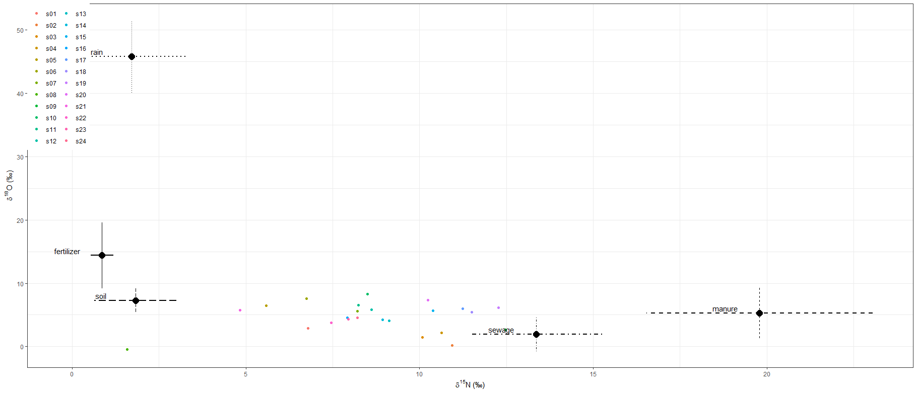
Mean SD 2.5% 5% 25% 50% 75% 95% 97.5% | Mean | SD | 2.50% | 5% | 25% | 50% | 75% | 95% | 97.50%
p.s01.fertilizer | 0.086 | 0.074 | 0.003 | 0.008 | 0.031 | 0.065 | 0.121 | 0.241 | 0.28
p.s02.fertilizer | 0.066 | 0.077 | 0.001 | 0.002 | 0.014 | 0.038 | 0.09 | 0.227 | 0.287
p.s03.fertilizer | 0.075 | 0.085 | 0.001 | 0.003 | 0.015 | 0.044 | 0.103 | 0.253 | 0.322
p.s04.fertilizer | 0.073 | 0.082 | 0.001 | 0.003 | 0.016 | 0.045 | 0.102 | 0.251 | 0.295
p.s05.fertilizer | 0.126 | 0.149 | 0.001 | 0.002 | 0.019 | 0.062 | 0.18 | 0.455 | 0.536
p.s06.fertilizer | 0.118 | 0.135 | 0.001 | 0.003 | 0.019 | 0.063 | 0.172 | 0.411 | 0.476
p.s07.fertilizer | 0.098 | 0.11 | 0.001 | 0.003 | 0.019 | 0.056 | 0.137 | 0.334 | 0.415
p.s08.fertilizer | 0.148 | 0.234 | 0.001 | 0.002 | 0.011 | 0.036 | 0.143 | 0.74 | 0.815
p.s09.fertilizer | 0.06 | 0.065 | 0.001 | 0.002 | 0.015 | 0.036 | 0.081 | 0.198 | 0.237
p.s10.fertilizer | 0.103 | 0.113 | 0.001 | 0.003 | 0.02 | 0.061 | 0.153 | 0.35 | 0.414
p.s11.fertilizer | 0.103 | 0.113 | 0.001 | 0.003 | 0.02 | 0.059 | 0.149 | 0.346 | 0.406
p.s12.fertilizer | 0.097 | 0.108 | 0.001 | 0.003 | 0.017 | 0.056 | 0.143 | 0.333 | 0.389
p.s13.fertilizer | 0.089 | 0.101 | 0.001 | 0.003 | 0.018 | 0.05 | 0.126 | 0.305 | 0.367
p.s14.fertilizer | 0.089 | 0.099 | 0.001 | 0.003 | 0.019 | 0.053 | 0.124 | 0.301 | 0.366
p.s15.fertilizer | 0.081 | 0.088 | 0.001 | 0.003 | 0.017 | 0.05 | 0.115 | 0.273 | 0.322
p.s16.fertilizer | 0.099 | 0.114 | 0.001 | 0.003 | 0.018 | 0.055 | 0.142 | 0.35 | 0.429
p.s17.fertilizer | 0.076 | 0.081 | 0.001 | 0.003 | 0.017 | 0.046 | 0.11 | 0.245 | 0.291
p.s18.fertilizer | 0.072 | 0.077 | 0.001 | 0.003 | 0.017 | 0.044 | 0.102 | 0.23 | 0.272
p.s19.fertilizer | 0.07 | 0.073 | 0.001 | 0.003 | 0.016 | 0.046 | 0.098 | 0.217 | 0.268
p.s20.fertilizer | 0.086 | 0.092 | 0.001 | 0.003 | 0.02 | 0.051 | 0.122 | 0.284 | 0.333
p.s21.fertilizer | 0.124 | 0.155 | 0.001 | 0.002 | 0.017 | 0.059 | 0.169 | 0.482 | 0.57
p.s22.fertilizer | 0.1 | 0.115 | 0.001 | 0.003 | 0.017 | 0.055 | 0.135 | 0.353 | 0.43
p.s23.fertilizer | 0.099 | 0.114 | 0.001 | 0.003 | 0.018 | 0.055 | 0.138 | 0.346 | 0.417
p.s24.fertilizer | 0.096 | 0.109 | 0.001 | 0.003 | 0.018 | 0.055 | 0.134 | 0.336 | 0.392
p.s01.manure | 0.11 | 0.064 | 0.014 | 0.022 | 0.063 | 0.101 | 0.148 | 0.227 | 0.257
p.s02.manure | 0.129 | 0.139 | 0.004 | 0.006 | 0.028 | 0.077 | 0.183 | 0.421 | 0.505
p.s03.manure | 0.125 | 0.127 | 0.004 | 0.006 | 0.03 | 0.081 | 0.179 | 0.388 | 0.462
p.s04.manure | 0.139 | 0.134 | 0.003 | 0.007 | 0.036 | 0.095 | 0.208 | 0.406 | 0.488
p.s05.manure | 0.085 | 0.077 | 0.005 | 0.008 | 0.028 | 0.063 | 0.122 | 0.238 | 0.282
p.s06.manure | 0.102 | 0.09 | 0.005 | 0.008 | 0.033 | 0.074 | 0.146 | 0.282 | 0.329
p.s07.manure | 0.117 | 0.106 | 0.005 | 0.008 | 0.035 | 0.085 | 0.168 | 0.331 | 0.389
p.s08.manure | 0.044 | 0.043 | 0.003 | 0.004 | 0.015 | 0.032 | 0.061 | 0.125 | 0.157
p.s09.manure | 0.17 | 0.166 | 0.003 | 0.006 | 0.038 | 0.113 | 0.262 | 0.513 | 0.585
p.s10.manure | 0.127 | 0.113 | 0.005 | 0.008 | 0.04 | 0.094 | 0.188 | 0.35 | 0.413
p.s11.manure | 0.12 | 0.106 | 0.005 | 0.008 | 0.037 | 0.09 | 0.178 | 0.328 | 0.376
p.s12.manure | 0.124 | 0.111 | 0.005 | 0.008 | 0.037 | 0.09 | 0.182 | 0.344 | 0.41
p.s13.manure | 0.124 | 0.116 | 0.004 | 0.008 | 0.035 | 0.088 | 0.178 | 0.356 | 0.417
p.s14.manure | 0.123 | 0.115 | 0.004 | 0.008 | 0.034 | 0.087 | 0.179 | 0.352 | 0.414
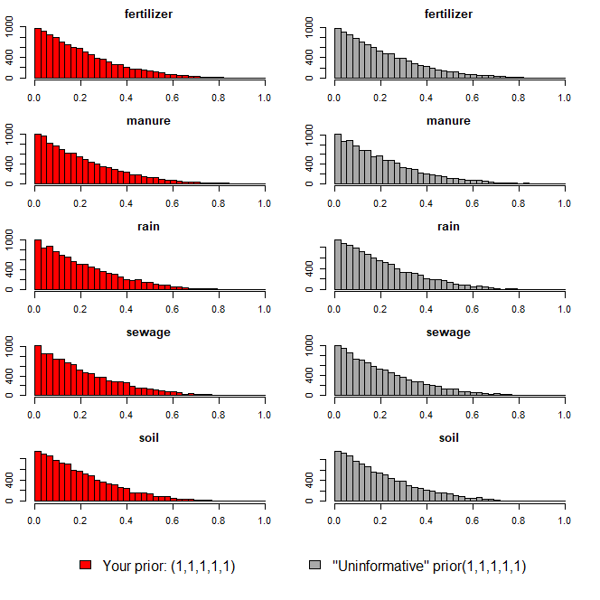
p.s15.manure | 0.148 | 0.131 | 0.004 | 0.007 | 0.041 | 0.112 | 0.221 | 0.407 | 0.48
p.s16.manure | 0.111 | 0.103 | 0.005 | 0.008 | 0.033 | 0.08 | 0.16 | 0.316 | 0.373
p.s17.manure | 0.167 | 0.148 | 0.004 | 0.007 | 0.042 | 0.129 | 0.26 | 0.464 | 0.522
p.s18.manure | 0.169 | 0.154 | 0.004 | 0.007 | 0.041 | 0.123 | 0.261 | 0.471 | 0.536
p.s19.manure | 0.183 | 0.166 | 0.004 | 0.008 | 0.042 | 0.133 | 0.3 | 0.502 | 0.572
p.s20.manure | 0.153 | 0.137 | 0.005 | 0.008 | 0.042 | 0.113 | 0.234 | 0.424 | 0.481
p.s21.manure | 0.075 | 0.07 | 0.004 | 0.006 | 0.025 | 0.054 | 0.105 | 0.209 | 0.257
p.s22.manure | 0.103 | 0.098 | 0.004 | 0.007 | 0.031 | 0.072 | 0.146 | 0.3 | 0.362
p.s23.manure | 0.113 | 0.103 | 0.004 | 0.007 | 0.036 | 0.081 | 0.167 | 0.31 | 0.371
p.s24.manure | 0.116 | 0.106 | 0.005 | 0.008 | 0.036 | 0.084 | 0.165 | 0.32 | 0.382
p.s01.rain | 0.01 | 0.012 | 0 | 0 | 0.003 | 0.007 | 0.014 | 0.03 | 0.04
p.s02.rain | 0.009 | 0.014 | 0 | 0 | 0.001 | 0.004 | 0.011 | 0.034 | 0.043
p.s03.rain | 0.01 | 0.017 | 0 | 0 | 0.001 | 0.004 | 0.012 | 0.037 | 0.053
p.s04.rain | 0.011 | 0.017 | 0 | 0 | 0.002 | 0.005 | 0.013 | 0.041 | 0.057
p.s05.rain | 0.014 | 0.024 | 0 | 0 | 0.002 | 0.005 | 0.015 | 0.058 | 0.079
p.s06.rain | 0.015 | 0.026 | 0 | 0 | 0.002 | 0.006 | 0.017 | 0.063 | 0.094
p.s07.rain | 0.013 | 0.022 | 0 | 0 | 0.002 | 0.005 | 0.015 | 0.051 | 0.068
p.s08.rain | 0.008 | 0.023 | 0 | 0 | 0.001 | 0.003 | 0.008 | 0.029 | 0.042
p.s09.rain | 0.01 | 0.017 | 0 | 0 | 0.001 | 0.004 | 0.012 | 0.039 | 0.053
p.s10.rain | 0.018 | 0.031 | 0 | 0 | 0.002 | 0.006 | 0.02 | 0.079 | 0.105
p.s11.rain | 0.015 | 0.025 | 0 | 0 | 0.002 | 0.006 | 0.017 | 0.06 | 0.084
p.s12.rain | 0.014 | 0.021 | 0 | 0 | 0.002 | 0.006 | 0.017 | 0.057 | 0.079
p.s13.rain | 0.012 | 0.02 | 0 | 0 | 0.002 | 0.005 | 0.015 | 0.048 | 0.068
p.s14.rain | 0.013 | 0.022 | 0 | 0 | 0.002 | 0.005 | 0.014 | 0.051 | 0.071
p.s15.rain | 0.013 | 0.023 | 0 | 0 | 0.002 | 0.005 | 0.015 | 0.055 | 0.075
p.s16.rain | 0.013 | 0.024 | 0 | 0 | 0.002 | 0.005 | 0.015 | 0.051 | 0.072
p.s17.rain | 0.014 | 0.023 | 0 | 0 | 0.002 | 0.005 | 0.016 | 0.059 | 0.081
p.s18.rain | 0.013 | 0.021 | 0 | 0 | 0.002 | 0.005 | 0.014 | 0.053 | 0.072
p.s19.rain | 0.013 | 0.021 | 0 | 0 | 0.002 | 0.005 | 0.015 | 0.057 | 0.077
p.s20.rain | 0.015 | 0.025 | 0 | 0 | 0.002 | 0.006 | 0.018 | 0.063 | 0.089
p.s21.rain | 0.012 | 0.022 | 0 | 0 | 0.002 | 0.005 | 0.014 | 0.05 | 0.068
p.s22.rain | 0.012 | 0.02 | 0 | 0 | 0.002 | 0.005 | 0.013 | 0.046 | 0.069
p.s23.rain | 0.012 | 0.02 | 0 | 0 | 0.002 | 0.005 | 0.014 | 0.045 | 0.068
p.s24.rain | 0.012 | 0.023 | 0 | 0 | 0.002 | 0.005 | 0.014 | 0.05 | 0.069
p.s01.sewage | 0.428 | 0.119 | 0.199 | 0.233 | 0.344 | 0.429 | 0.508 | 0.625 | 0.665
p.s02.sewage | 0.584 | 0.214 | 0.102 | 0.162 | 0.452 | 0.614 | 0.747 | 0.89 | 0.917
p.s03.sewage | 0.53 | 0.213 | 0.089 | 0.146 | 0.386 | 0.548 | 0.692 | 0.856 | 0.9
p.s04.sewage | 0.53 | 0.211 | 0.09 | 0.142 | 0.389 | 0.549 | 0.683 | 0.857 | 0.893
p.s05.sewage | 0.281 | 0.164 | 0.04 | 0.06 | 0.16 | 0.255 | 0.369 | 0.595 | 0.679
p.s06.sewage | 0.317 | 0.177 | 0.049 | 0.071 | 0.179 | 0.298 | 0.425 | 0.641 | 0.709
p.s07.sewage | 0.398 | 0.196 | 0.065 | 0.093 | 0.251 | 0.386 | 0.529 | 0.743 | 0.812
p.s08.sewage | 0.158 | 0.153 | 0.017 | 0.023 | 0.064 | 0.114 | 0.195 | 0.441 | 0.69
p.s09.sewage | 0.563 | 0.228 | 0.084 | 0.131 | 0.411 | 0.602 | 0.737 | 0.883 | 0.917
p.s10.sewage | 0.385 | 0.195 | 0.057 | 0.086 | 0.236 | 0.374 | 0.519 | 0.726 | 0.802
p.s11.sewage | 0.386 | 0.191 | 0.065 | 0.093 | 0.235 | 0.383 | 0.519 | 0.726 | 0.789
p.s12.sewage | 0.414 | 0.204 | 0.06 | 0.089 | 0.263 | 0.405 | 0.557 | 0.774 | 0.837
p.s13.sewage | 0.459 | 0.203 | 0.076 | 0.119 | 0.314 | 0.46 | 0.601 | 0.8 | 0.847
p.s14.sewage | 0.447 | 0.201 | 0.081 | 0.12 | 0.296 | 0.447 | 0.597 | 0.775 | 0.834
p.s15.sewage | 0.484 | 0.21 | 0.087 | 0.126 | 0.33 | 0.492 | 0.643 | 0.827 | 0.875
p.s16.sewage | 0.397 | 0.197 | 0.056 | 0.09 | 0.248 | 0.388 | 0.531 | 0.737 | 0.799
p.s17.sewage | 0.496 | 0.218 | 0.077 | 0.119 | 0.335 | 0.51 | 0.663 | 0.839 | 0.886
p.s18.sewage | 0.511 | 0.22 | 0.08 | 0.12 | 0.349 | 0.533 | 0.677 | 0.851 | 0.889
p.s19.sewage | 0.52 | 0.227 | 0.072 | 0.118 | 0.35 | 0.539 | 0.701 | 0.857 | 0.899
p.s20.sewage | 0.455 | 0.213 | 0.071 | 0.108 | 0.297 | 0.457 | 0.606 | 0.816 | 0.863
p.s21.sewage | 0.258 | 0.161 | 0.034 | 0.049 | 0.142 | 0.231 | 0.344 | 0.565 | 0.65
p.s22.sewage | 0.395 | 0.195 | 0.054 | 0.085 | 0.246 | 0.39 | 0.528 | 0.732 | 0.804
p.s23.sewage | 0.4 | 0.197 | 0.067 | 0.096 | 0.251 | 0.387 | 0.531 | 0.75 | 0.822
p.s24.sewage | 0.414 | 0.202 | 0.062 | 0.094 | 0.263 | 0.405 | 0.558 | 0.771 | 0.821
p.s01.soil | 0.365 | 0.116 | 0.136 | 0.168 | 0.287 | 0.371 | 0.445 | 0.552 | 0.578
p.s02.soil | 0.212 | 0.141 | 0.023 | 0.032 | 0.099 | 0.188 | 0.298 | 0.472 | 0.538
p.s03.soil | 0.261 | 0.161 | 0.028 | 0.041 | 0.133 | 0.239 | 0.359 | 0.553 | 0.62
p.s04.soil | 0.247 | 0.15 | 0.029 | 0.041 | 0.128 | 0.231 | 0.342 | 0.52 | 0.582
p.s05.soil | 0.494 | 0.21 | 0.058 | 0.108 | 0.354 | 0.517 | 0.651 | 0.808 | 0.852
p.s06.soil | 0.447 | 0.207 | 0.052 | 0.089 | 0.296 | 0.458 | 0.602 | 0.773 | 0.828
p.s07.soil | 0.375 | 0.189 | 0.045 | 0.068 | 0.233 | 0.374 | 0.505 | 0.684 | 0.755
p.s08.soil | 0.641 | 0.267 | 0.038 | 0.069 | 0.53 | 0.734 | 0.84 | 0.926 | 0.942
p.s09.soil | 0.197 | 0.128 | 0.021 | 0.031 | 0.099 | 0.178 | 0.272 | 0.429 | 0.487
p.s10.soil | 0.367 | 0.188 | 0.047 | 0.072 | 0.22 | 0.364 | 0.499 | 0.693 | 0.742
p.s11.soil | 0.376 | 0.189 | 0.047 | 0.073 | 0.23 | 0.374 | 0.508 | 0.699 | 0.759
p.s12.soil | 0.351 | 0.19 | 0.039 | 0.064 | 0.206 | 0.342 | 0.48 | 0.687 | 0.757
p.s13.soil | 0.316 | 0.176 | 0.036 | 0.057 | 0.179 | 0.3 | 0.443 | 0.623 | 0.685
p.s14.soil | 0.327 | 0.176 | 0.045 | 0.069 | 0.191 | 0.316 | 0.445 | 0.631 | 0.706
p.s15.soil | 0.274 | 0.161 | 0.031 | 0.047 | 0.148 | 0.256 | 0.38 | 0.563 | 0.626
p.s16.soil | 0.379 | 0.192 | 0.046 | 0.072 | 0.231 | 0.385 | 0.513 | 0.702 | 0.759
p.s17.soil | 0.247 | 0.148 | 0.029 | 0.048 | 0.13 | 0.229 | 0.347 | 0.506 | 0.573
p.s18.soil | 0.235 | 0.145 | 0.027 | 0.044 | 0.124 | 0.219 | 0.32 | 0.496 | 0.566
p.s19.soil | 0.214 | 0.136 | 0.024 | 0.036 | 0.111 | 0.193 | 0.297 | 0.47 | 0.527
p.s20.soil | 0.291 | 0.166 | 0.032 | 0.054 | 0.162 | 0.276 | 0.405 | 0.588 | 0.657
p.s21.soil | 0.53 | 0.213 | 0.077 | 0.123 | 0.393 | 0.559 | 0.689 | 0.836 | 0.879
p.s22.soil | 0.391 | 0.197 | 0.045 | 0.071 | 0.243 | 0.391 | 0.529 | 0.723 | 0.782
p.s23.soil | 0.376 | 0.193 | 0.044 | 0.069 | 0.226 | 0.379 | 0.514 | 0.694 | 0.753
p.s24.soil | 0.362 | 0.191 | 0.043 | 0.066 | 0.213 | 0.359 | 0.494 | 0.689 | 0.747

오염원(하수)
16.52 | 5.16
15.92 | -0.37
15.17 | -3.82
14.62 | 0.65
14.07 | 3.84
13.38 | 4.66
12.44 | 3.65
12.27 | 4.01
12.15 | -0.53
12.14 | 1.42
10.89 | 1.05
10.72 | 3.81
¹⁵N-NO₃ (‰)
¹⁸O-NO₃ (‰)
Manure & Sewage
NH₄⁺ fertilizer
Soil N
Atmospheric NO₃⁻ by ion exchange/AgNO₃
NO₃⁻ fertilizer
Atmospheric NO₃⁻ by bacterial denitrification
ID | 하천명 | 채수지점 | 15N | 18O | 18O | 비고
EM02 | 영산천 | 빛가람 방류수 | 16.52 | 5.16
EM-07 | 광주천 | 신안천방류수 | 15.92 | -0.37
EM-05 |  | 광주 1하수처리장 | 15.17 | -3.82
EM-03 |  | 무안 하수처리장 | 14.62 | 0.65
EM-02 | 영산천 | 빛가람 수질복원센터 방류수 | 14.07 | 3.84
EM-08 | 지석천 | 산포하수처리장 방류수 | 13.38 | 4.66
EM-02 | 영산천 | 빛가람 수질복원센터 방류수 | 12.44 | 3.65
EM-02 | 영산천 | 빛가람 수질복원센터 방류수 | 12.27 | 4.01
JS-10-20B | 지석천 | 화순천 하수처리장 방류수 | 12.15 | -0.53
EM-06 |  | 광주 2하수처리장 | 12.14 | 1.42
EM-06 | 광주천 | 증심사천 방류수 | 10.89 | 1.05
EM-01 |  | 담양 하수처리장 | 10.72 | 3.81

 |  | mean | 13.36 | 1.96
 |  | sd | 1.91 | 2.69

오염원(퇴비)
17.66 | 10.89
18.17 | 9.27
15.31 | 3.09
19.24 | 8.46
20.93 | 5.27
24.47 | -0.67
24.39 | 1.32
18.20 | 4.74
¹⁵N-NO₃ (‰)
¹⁸O-NO₃ (‰)
Manure & Sewage
NH₄⁺ fertilizer
Soil N
Atmospheric NO₃⁻ by ion exchange/AgNO₃
NO₃⁻ fertilizer
Atmospheric NO₃⁻ by bacterial denitrification
ID | 하천명 | 채수지점 | 15N | 18O | 18O | 비고
EM-03 | 장성천 | 감정천 퇴비유출수 | 17.66 | 10.89
EM-03 | 장성천 | 감정천 퇴비유출수 | 18.17 | 9.27
EM24 |  | 만봉천 부숙퇴비(소) | 15.31 | 3.09
EM33 |  | 영산천 부숙퇴비(소) | 19.24 | 8.46
EM43 |  | 승가교 퇴비(소) | 20.93 | 5.27
JS-EM-M5 |  | 추동천 퇴비 | 24.47 | -0.67
EM44 |  | 남평퇴비 | 24.39 | 1.32
EM16 |  | 광주천 부숙퇴비 | 18.20 | 4.74

 |  | mean | 19.79 | 5.30
 |  | sd | 3.26 | 4.03

오염원(비료)
¹⁵N-NO₃ (‰)
¹⁸O-NO₃ (‰)
Manure & Sewage
NH₄⁺ fertilizer
Soil N
Atmospheric NO₃⁻ by ion exchange/AgNO₃
NO₃⁻ fertilizer
Atmospheric NO₃⁻ by bacterial denitrification
ID | 하천명 | 채수지점 | 15N | 18O | 18O | 비고
EM45 | 비료 | 복합비료(논에 주로 사용) | 0.63 | 10.72
EM47 | 비료 | 복합비료(밭에 주로 사용) | 1.10 | 18.05

 |  | mean | 0.87 | 14.39
 |  | sd | 0.33 | 5.18

오염원(강우)
3.25 | 40.02
1.75 | 45.94
0.13 | 51.47
¹⁵N-NO₃ (‰)
¹⁸O-NO₃ (‰)
Manure & Sewage
NH₄⁺ fertilizer
Soil N
Atmospheric NO₃⁻ by ion exchange/AgNO₃
NO₃⁻ fertilizer
Atmospheric NO₃⁻ by bacterial denitrification
ID | 하천명 | 채수지점 | 15N | 18O | 18O | 비고
EM-40 |  | 강우시료 | 3.25 | 40.02
EM-18 |  | 강우(빗물) | 1.75 | 45.94
EM-25 |  | 강우(빗물) | 0.13 | 51.47

 |  | mean | 1.71 | 45.81
 |  | sd | 1.56 | 5.73

오염원(토양_산림 CASE1)
1.41 | 8.97
3.76 | 8.43
1.75 | 7.65
0.53 | 7.29
1.67 | 4.11
¹⁵N-NO₃ (‰)
¹⁸O-NO₃ (‰)
Manure & Sewage
NH₄⁺ fertilizer
Soil N
Atmospheric NO₃⁻ by ion exchange/AgNO₃
NO₃⁻ fertilizer
Atmospheric NO₃⁻ by bacterial denitrification
ID | 하천명 | 채수지점 | 15N | 18O | 18O | 비고
EM23 |  | 만봉천 논토양 | 1.41 | 8.97
EM19 |  | 광주천 산림토(대나무) | 3.76 | 8.43
EM-04 | 장성천 | 장성천 산림유출수 | 1.75 | 7.65
EM27 |  | 장성천 논토양 | 0.53 | 7.29
EM13 |  | 대촌천 논토양1 | 1.67 | 4.11

 |  | mean | 1.82 | 7.29
 |  | sd | 1.19 | 1.89

